表紙
表紙 |  |  | システム | - | 作成日 | 2018-07-09 | 作成者 | ThongNQ
 |  |  | フェーズ | - | 更新日 | 2018-10-22 | 更新者 | TheDTV
機能ID | 機能名 | Ｗチェック処理

詳細設計書
v1.2
2018/08/24

お客様
承認者
作成者

ThongNQ
ThongNQ

概要図
概要図 |  |  | システム | - |  | 作成日 |  |  | 2018-07-09 | 作成者 | ThongNQ
 |  |  | フェーズ | - |  | 更新日 |  |  | 2018-10-22 | 更新者 | TheDTV
機能ID | 機能名 | Ｗチェック処理

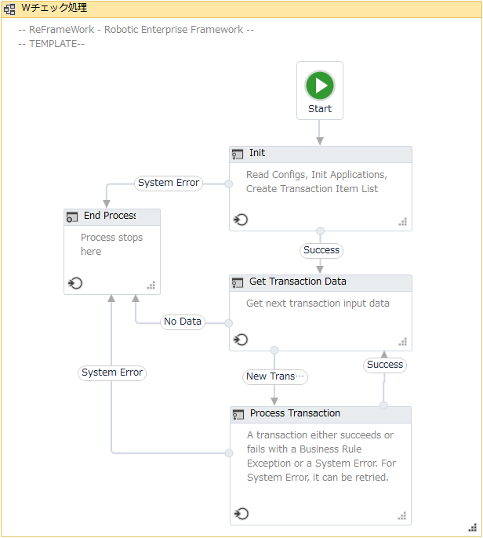
 |  |  |  |  | 概要
 |  |  |  |  |  | ① | 初期化
 |  |  |  |  |  |  | 1. | 設定ファイル、メッセージファイルからロボットの構成情報を読み込む。
 |  |  |  |  |  |  | 2. | 変数を初期化する。
 |  |  |  |  |  |  | 3. | 設定ファイルで指定された入力フォルダにある入力ファイル一覧を取得する。
 |  |  |  |  |  |  | 4. | AS端末の認証情報を取得する。
①
 |  |  |  |  |  |  | 5. | 例外が発生した場合、④の処理へ進む。
 |  |  |  |  |  |  |  | 例外が発生しない場合、②の処理へ進む。

④
 |  |  |  |  |  | ② | トランザクションデータの取得
 |  |  |  |  |  |  | 1. | ①で取得されたファイル一覧に1個のファイルも存在しない場合、④の処理へ進む。
 |  |  |  |  |  |  |  | ①で取得されたファイル一覧にファイルが存在する場合、処理を続行する。
 |  |  |  |  |  |  | 2. | ①で取得されたファイル一覧から各入力ファイル毎のパスを取得する。

②
 |  |  |  |  |  | ③ | トランザクションプロセス
 |  |  |  |  |  |  | 1. | Ｗチェック処理の業務処理
 |  |  |  |  |  |  | 2. | 処理が成功した場合、②の処理から繰り返す。
 |  |  |  |  |  |  |  | 処理が失敗した場合、④の処理へ進む。

 |  |  |  |  |  | ④ | プロセスの終了
 |  |  |  |  |  |  | 1. | 処理結果通知メールを担当者へ送信する。
 |  |  |  |  |  |  | 2. | ＡＳ及びブラウザのクローズ
 |  |  |  |  |  |  | 3. | ロボット停止処理

③

メインプロセス
メインプロセス |  |  |  | システム | - | 作成日 | 2018-07-09 | 作成者 | ThongNQ
 |  |  |  | フェーズ | - | 更新日 | 2018-10-22 | 更新者 | TheDTV
機能ID |  | 機能名 | Ｗチェック処理

■初期化
 | Robot |  |  |  |  |  |  |  | Description

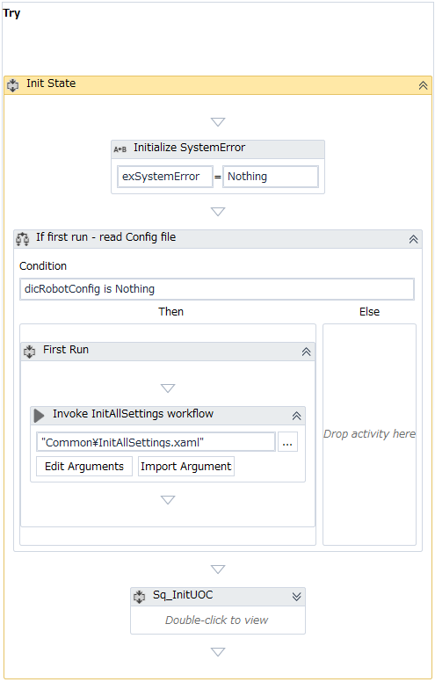
 |  |  |  |  |  |  |  |  |  | 1. | 変数を初期化する。
 |  |  |  |  |  |  |  |  |  |  |  | exSystemError = Nothing

1RobotDescription ①変数を初期化する。 ②「Sq_SBCS_GetInputFiles」ワークフローを呼び出す。 「Sq_SBCS_GetInputFiles」処理の詳細は「Sq_SBCS_GetInputFiles」シートを参照すること。 ③処理テーブルのヘッダーテンプレート設定ファイルを読み込む。 ④「Sq_SBCS_LoginNavi」ワークフローを呼び出す。 「Sq_SBCS_LoginNavi」の処理の詳細は「Sq_SBCS_LoginNavi」シートを参照すること。
 |  |  |  |  |  |  |  |  |  | 2. | 「dicRobotConfig」変数をチェックする。
 |  |  |  |  |  |  |  |  |  |  | 2.1 | dicRobotConfig = Nothingの場合
 |  |  |  |  |  |  |  |  |  |  |  | ・InitAllSettingsワークフローを呼び出す。
 |  |  |  |  |  |  |  |  |  |  |  |  | ※処理の詳細は「Common」シートのInitAllSettingsを参照すること。

 |  |  |  |  |  |  |  |  |  |  | 2.2 | 上記以外の場合
 |  |  |  |  |  |  |  |  |  |  |  | 処理なし
2
 |  |  |  |  |  |  |  |  |  | 3. | UOCの処理
 |  |  |  |  |  |  |  |  |  |  | 詳細については次のページを参照すること。

2.1
2.2

3

■初期化（続き）

 | Robot |  |  |  |  |  |  |  | Description
3
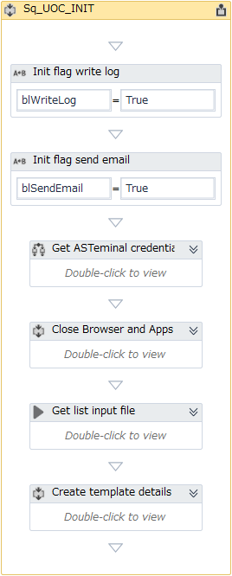
 |  |  |  |  |  |  |  |  |  | 3. | UOCの処理
 |  |  |  |  |  |  |  |  |  |  | 3.1 | 変数を初期化する。
 |  |  |  |  |  |  |  |  |  |  |  |  | blWriteLog = True
 |  |  |  |  |  |  |  |  |  |  |  |  | blSendEmail = True

3.1
 |  |  |  |  |  |  |  |  |  |  | 3.2 | GetAppCredentialsワークフローを呼び出す。
 |  |  |  |  |  |  |  |  |  |  |  | ※処理の詳細は「Common」シートのGetAppCredentialsを参照すること。

 |  |  |  |  |  |  |  |  |  |  | 3.3 | CloseChromeBrowserとKillAllProcessesワークフローを呼び出す。
 |  |  |  |  |  |  |  |  |  |  |  | ※処理の詳細は「Common」シートのCloseChromeBrowserとKillAllProcessesを参照すること。

3.2
 |  |  |  |  |  |  |  |  |  |  | 3.4 | SBCS_GetInputFileワークフローを呼び出す。
 |  |  |  |  |  |  |  |  |  |  |  | ※処理の詳細は「SBCS_GetInputFile」シートを参照すること。

 |  |  |  |  |  |  |  |  |  |  | 3.5 | 詳細データ項目のヘッダー格納データテーブルを初期化する。
 |  |  |  |  |  |  |  |  |  |  |  | 3.4.1 詳細データ項目のヘッダーテンプレート格納ファイルを読み込む。
 |  |  |  |  |  |  |  |  |  |  |  | 3.4.2 エラーが発生する場合
3.3
 |  |  |  |  |  |  |  |  |  |  |  |  | 例外をスローする。
 |  |  |  |  |  |  |  |  |  |  |  |  |  | ・例外種類： |  |  |  |  | UiPath.Core.BusinessRuleException
 |  |  |  |  |  |  |  |  |  |  |  |  |  | メッセージID： |  |  |  |  | COMMON_ERR_MSG001
 |  |  |  |  |  |  |  |  |  |  |  |  |  |  |  |  |  |  | COMMON_ERR_MSG003
3.4

3.5

■トランザクションデータの取得

 | Robot |  |  |  |  |  |  |  | Description

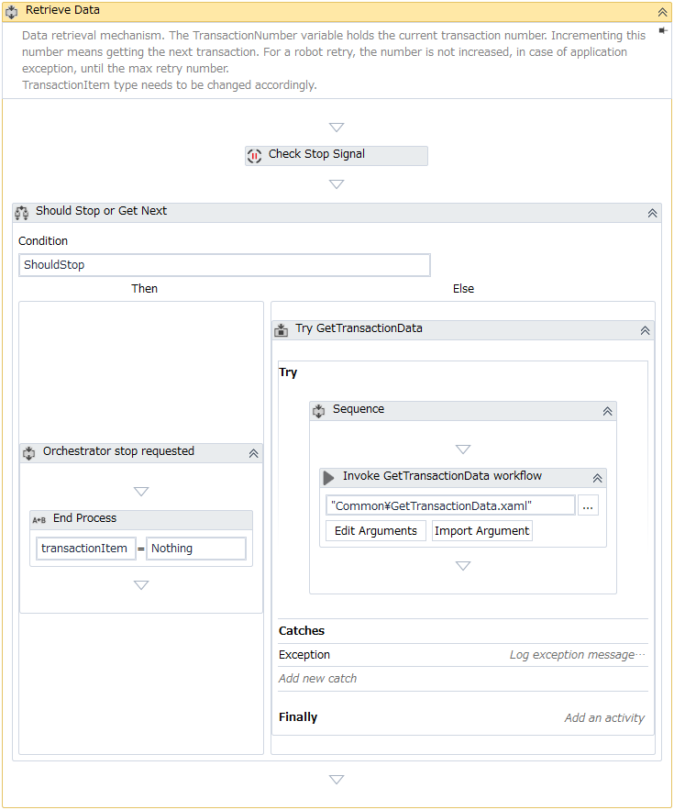
 |  |  |  |  |  |  |  |  |  | 1. | 「GetTransactionData」ワークフローを呼び出す。
 |  |  |  |  |  |  |  |  |  |  | ※処理の詳細は「Common」シートのGetTransactionDataを参照すること。

1

■トランザクションプロセス

 | Robot |  |  |  |  |  |  |  | Description

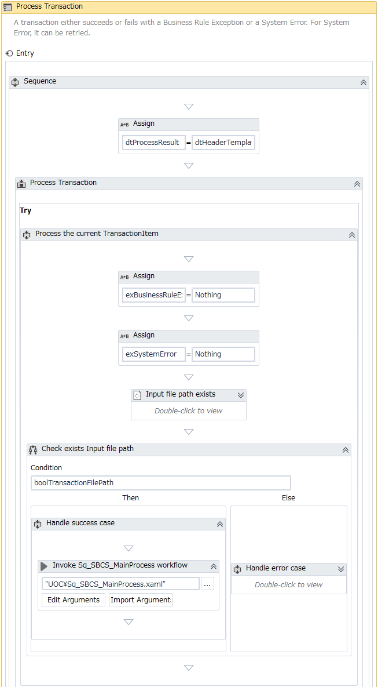
 |  |  |  |  |  |  |  |  |  | 1. | 処理結果データテーブルを初期化する。
 |  |  |  |  |  |  |  |  |  |  | ※初期化処理の「3.4」からロボットの処理結果情報ヘッダー格納データテーブルをクローンする。

1
 |  |  |  |  |  |  |  |  |  | 2 | 入力ファイルの存在チェックを行う。
 |  |  |  |  |  |  |  |  |  |  | 2.1 入力ファイルが存在する場合
 |  |  |  |  |  |  |  |  |  |  |  | 2.1.1 「Sq_SBCS_MainProcess」ワークフローを呼び出す。
 |  |  |  |  |  |  |  |  |  |  |  | ※処理の詳細は「Sq_SBCS_MainProcess」シートを参照すること。

 |  |  |  |  |  |  |  |  |  |  | 2.2 入力ファイルが存在しない場合
 |  |  |  |  |  |  |  |  |  |  |  | 2.2.1 処理ログを書き込む。
 |  |  |  |  |  |  |  |  |  |  |  |  | ・レベル： |  |  |  | [INFO]
 |  |  |  |  |  |  |  |  |  |  |  |  | ・メッセージID： |  |  |  | COMMON_ERR_MSG018

 |  |  |  |  |  |  |  |  |  |  |  | 2.2.2 例外をスローする。
 |  |  |  |  |  |  |  |  |  |  |  |  | ・例外種類： |  |  |  |  | UiPath.Core.BusinessRuleException
 |  |  |  |  |  |  |  |  |  |  |  |  | ・メッセージID： |  |  |  |  | COMMON_ERR_MSG018

2

2.1
2.2

■プロセスの終了

 | Robot |  |  |  |  |  |  |  | Description

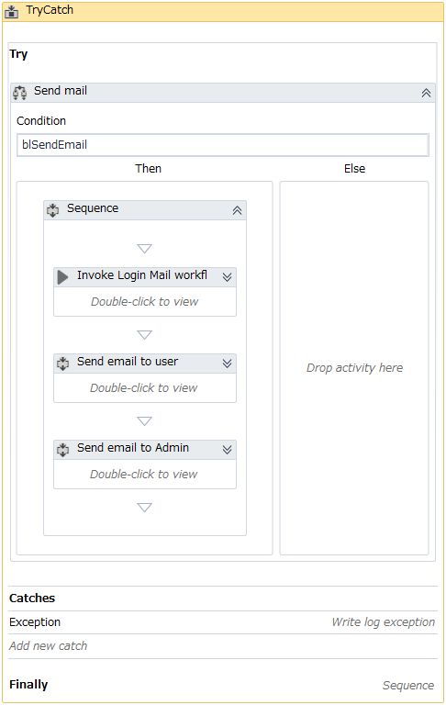
1
 |  |  |  |  |  |  |  |  |  | 1. | Eメール送信フラグ変数の値をチェックする。
 |  |  |  |  |  |  |  |  |  |  | ・Eメール送信フラグがTRUEの場合
 |  |  |  |  |  |  |  |  |  |  |  | 1.1 「SendEmail」ワークフローを呼び出す。
 |  |  |  |  |  |  |  |  |  |  |  |  | ※処理の詳細は「Common」シートのSendEmailを参照すること。

 |  |  |  |  |  |  |  |  |  |  |  | 1.2 ユーザへEメールを送信する。
 |  |  |  |  |  |  |  |  |  |  |  |  | 処理結果データテーブルにある各レコード毎に対して繰り返す。
 |  |  |  |  |  |  |  |  |  |  |  |  |  | 1.2.1 「StatusInputCol」欄の値が"OK"の場合
 |  |  |  |  |  |  |  |  |  |  |  |  |  |  | ・成功通知メールのフォーマットを初期化する。
 |  |  |  |  |  |  |  |  |  |  |  |  |  |  |  | （※成功通知メールのフォーマットについては「XX」シートを参照すること）
 |  |  |  |  |  |  |  |  |  |  |  |  |  |  | ・「DoSendEmail」ワークフローを呼び出す。
 |  |  |  |  |  |  |  |  |  |  |  |  |  |  |  | ※処理の詳細は「Common」シートのDoSendEmailを参照すること。
1.1
 |  |  |  |  |  |  |  |  |  |  |  |  |  | 1.2.2 「StatusInputCol」欄の値が"OK"以外の場合
 |  |  |  |  |  |  |  |  |  |  |  |  |  |  | ・エラー通知メールのフォーマットを初期化する。
 |  |  |  |  |  |  |  |  |  |  |  |  |  |  |  | （※エラー通知メールのフォーマットについては「XX」シートを参照すること）
 |  |  |  |  |  |  |  |  |  |  |  |  |  |  | ・「DoSendEmail」ワークフローを呼び出す。
1.2
 |  |  |  |  |  |  |  |  |  |  |  |  |  |  |  | ※処理の詳細は「Common」シートのDoSendEmailを参照すること。

 |  |  |  |  |  |  |  |  |  |  |  | 1.3 管理者へEメールを送信する。
 |  |  |  |  |  |  |  |  |  |  |  |  | 1.3.1 System.Exceptionが発生した場合、管理者へEメールを送信する。
 |  |  |  |  |  |  |  |  |  |  |  |  |  | ・システムエラー通知メールのフォーマットを初期化する
1.3
 |  |  |  |  |  |  |  |  |  |  |  |  |  |  | （※システムエラー通知メールのフォーマットについては「XX」シートを参照すること）
 |  |  |  |  |  |  |  |  |  |  |  |  |  | ・「DoSendEmail」ワークフローを呼び出す。
 |  |  |  |  |  |  |  |  |  |  |  |  |  |  | ※処理の詳細は「Common」シートのDoSendEmailを参照すること。

 |  |  |  |  |  |  |  |  |  |  |  |  | １．３．２．上記以外の場合
 |  |  |  |  |  |  |  |  |  |  |  |  |  | ・処理を続行する。

■プロセスの終了（続き）

 | Robot |  |  |  |  |  |  |  | Description

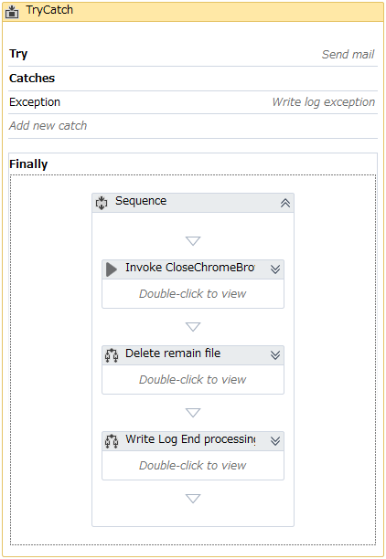
 |  |  |  |  |  |  |  |  |  | 2. | 「CloseChromeBrowser」ワークフローを呼び出す。
 |  |  |  |  |  |  |  |  |  |  |  | ※処理の詳細は「Common」シートのCloseChromeBrowserを参照すること。

 |  |  |  |  |  |  |  |  |  | 3. | 「In Progress」フォルダ及び「読込済」フォルダにある各ファイル/フォルダを削除する。
 |  |  |  |  |  |  |  |  |  |  | 3.1 「In Progress」フォルダにある入力ファイル/フォルダを削除する。
 |  |  |  |  |  |  |  |  |  |  |  | ・「In Progress」フォルダにあるサブフォルダを全て取得して、サブフォルダを１つずつ削除する。
 |  |  |  |  |  |  |  |  |  |  |  | ・「In Progress」フォルダにあるファイルを全て取得して、ファイルを１つずつ削除する。

 |  |  |  |  |  |  |  |  |  |  | 3.2 「読込済」フォルダにある入力ファイル/フォルダを削除する。
 |  |  |  |  |  |  |  |  |  |  |  | 「3.1」と同様に実施するが削除対象は「読込済」フォルダにあるサブフォルダ/ファイルである。

2
 |  |  |  |  |  |  |  |  |  | 4. | 処理終了ログを書き込む。
 |  |  |  |  |  |  |  |  |  |  |  | ・レベル： |  |  |  | [INFO]
 |  |  |  |  |  |  |  |  |  |  |  | ・メッセージID： |  |  |  | COMMON_INFO_MSG032

3

4

Common
Common |  |  |  |  |  |  | システム | - | 作成日 | 2018-07-09 | 作成者 | ThongNQ
 |  |  |  |  |  |  | フェーズ | - | 更新日 | 2018-10-22 | 更新者 | TheDTV
機能ID |  |  |  | 機能名 | Ｗチェック処理

■フレームワークの共通ワークフロー

 | 1. 共通ワークフロー一覧
 |  | 項番 | ワークフロー名称 |  |  | 説明
 |  | 1 | CloseChromeBrowser |  |  | Chromeブラウザを閉じるために使用される。
 |  | 2 | DeleteAllFiles |  |  | 指定フォルダ内の全ファイルを削除するために使用される。
 |  | 3 | SendEmail |  |  | Googleメールを開いてログインするために使用される。
 |  | 4 | DoSendEmail |  |  | メールを作成・送信するために使用される。
 |  | 5 | GetAppCredentials |  |  | ウィンドウクレデンシャルマネージャからアカウント・パスワード情報を取得するために使用される。
 |  | 6 | GetTransactionData |  |  | 入力データリストから項目をそれぞれ取得して処理するために使用される。
 |  | 7 | InitAllSettings |  |  | 設定ファイルとメッセージファイルの読み込み、環境変数初期化、アプリケーションオープンを実行するために使用される。
 |  | 8 | KillAllProcesses |  |  | ウィンドウプロセスでアプリケーションのプロセスをオフにするために使用される。
 |  | 9 | ReadConfigs |  |  | 設定ファイルとメッセージファイル（拡張子が「*.csv」のファイル）を読み込むために使用される。

 | 2. 各ワークフローの処理詳細
 |  | ※詳細については次のページを参照すること。

1. CloseChromeBrowser.xaml

 |  |  | ロボット |  |  |  |  |  |  |  |  | 説明

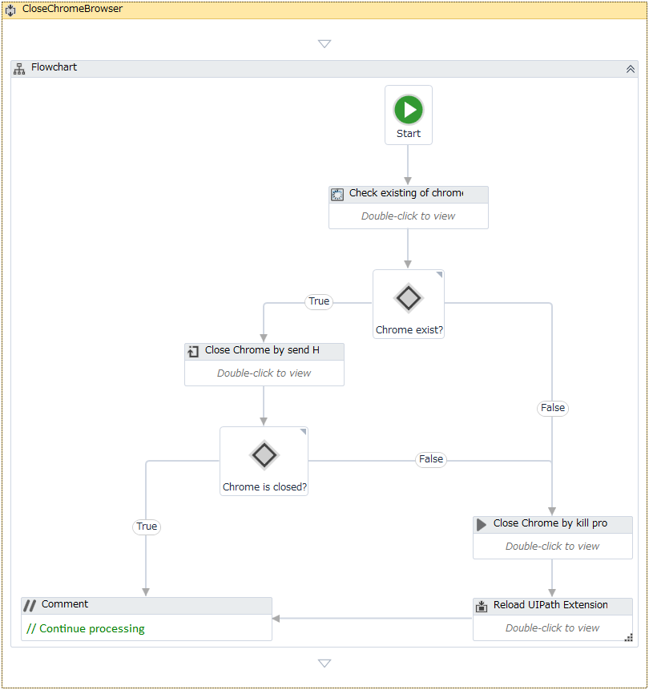
 |  |  |  |  |  |  |  |  |  |  |  |  | ■引数
 |  |  |  |  |  |  |  |  |  |  |  |  |  | なし。

 |  |  |  |  |  |  |  |  |  |  |  |  | ■処理詳細
 |  |  |  |  |  |  |  |  |  |  |  |  |  | 1. Chromeウィンドウが開いているかどうか存在チェックを行う。

 |  |  |  |  |  |  |  |  |  |  |  |  |  | 2. Chromeブラウザが開いている場合
 |  |  |  |  |  |  |  |  |  |  |  |  |  |  | 2.1 「Alt + F4」キーを押してChromeブラウザを閉じる。
 |  |  |  |  |  |  |  |  |  |  |  |  |  |  | 2.2 chromeブラウザがクローズされた場合、処理を終了する。
1
 |  |  |  |  |  |  |  |  |  |  |  |  |  |  | 2.2 Chromeブラウザが開いていない場合、処理3、4を実施する。

 |  |  |  |  |  |  |  |  |  |  |  |  |  | 3. 「KillAllProcesses」ワークフローを呼び出す。
 |  |  |  |  |  |  |  |  |  |  |  |  |  |  | ※詳細は当シートの「8. KillAllProcesses」を参照すること。

 |  |  |  |  |  |  |  |  |  |  |  |  |  | 4. 一時Chromeを開いてRestoreポップアップをクローズしてブラウザをクローズする。
2
 |  |  |  |  |  |  |  |  |  |  |  |  | ■Error Handling:
 |  |  |  |  |  |  |  |  |  |  |  |  |  | なし。

2.1

2.2

3

4

2. DeleteAllFiles

 |  |  | ロボット |  |  |  |  |  |  |  |  | 説明

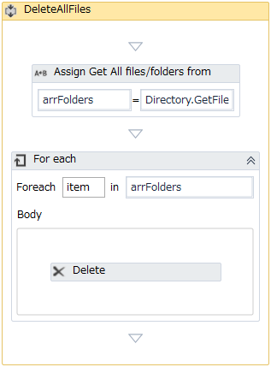
1
 |  |  |  |  |  |  |  |  |  |  |  |  | ■引数
 |  |  |  |  |  |  |  |  |  |  |  |  |  | 項番 | Argument Name |  |  |  |  |  |  |  | Direction | Argument Type
 |  |  |  |  |  |  |  |  |  |  |  |  |  | 1 | in_strDirectory |  |  |  |  |  |  |  | In | String

 |  |  |  |  |  |  |  |  |  |  |  |  | ■処理詳細
 |  |  |  |  |  |  |  |  |  |  |  |  |  | 1. ワークフローの引数から指定される入力フォルダ内の全ファイルを取得する。
2
 |  |  |  |  |  |  |  |  |  |  |  |  |  | 2. 処理1.で取得した項目件数分で処理2.1を繰り返す。
 |  |  |  |  |  |  |  |  |  |  |  |  |  |  | 2.1 ファイルを削除する。

 |  |  |  |  |  |  |  |  |  |  |  |  | ■Error Handling:
 |  |  |  |  |  |  |  |  |  |  |  |  |  | なし。

2.1

3. SendEMail

 |  |  | ロボット |  |  |  |  |  |  |  |  | 説明

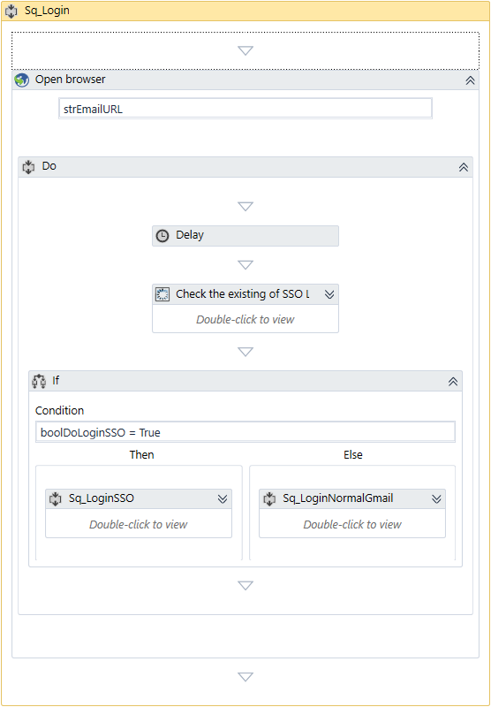
1
 |  |  |  |  |  |  |  |  |  |  |  |  | ■引数
 |  |  |  |  |  |  |  |  |  |  |  |  |  | 項番 | Argument Name |  |  |  |  |  |  |  | Direction | Argument Type
 |  |  |  |  |  |  |  |  |  |  |  |  |  | 1 | in_dicRobotConfig |  |  |  |  |  |  |  | In | Dictionary<String, Object>
 |  |  |  |  |  |  |  |  |  |  |  |  |  | 2 | in_dicMessage |  |  |  |  |  |  |  | In | Dictionary<String, Object>
 |  |  |  |  |  |  |  |  |  |  |  |  |  | 1 | strOutputErrorMessage |  |  |  |  |  |  |  | Out | String

 |  |  |  |  |  |  |  |  |  |  |  |  | ■処理詳細
 |  |  |  |  |  |  |  |  |  |  |  |  |  | 1. 設定ファイルで取得したURLでchromeブラウザを開く。

 |  |  |  |  |  |  |  |  |  |  |  |  |  | 2. chromeにSSOフォーム（Single Sign-On）が存在しているか確認する。
 |  |  |  |  |  |  |  |  |  |  |  |  |  |  | 2.1 SSOフォームが存在している場合
 |  |  |  |  |  |  |  |  |  |  |  |  |  |  |  | ・ユーザ名（Googleメールのクレデンシャルから取得した値）を入力する。
 |  |  |  |  |  |  |  |  |  |  |  |  |  |  |  | ・パスワード（Googleメールのクレデンシャルから取得した値）を入力する。
2
 |  |  |  |  |  |  |  |  |  |  |  |  |  |  |  | ・ログインボタンを押下する。

 |  |  |  |  |  |  |  |  |  |  |  |  |  |  | 2.2 SSOフォームが存在していない場合
 |  |  |  |  |  |  |  |  |  |  |  |  |  |  |  | 処理を続行する。

2.1
2.2

4. DoSendEmail

 |  |  | ロボット |  |  |  |  |  |  |  |  | 説明

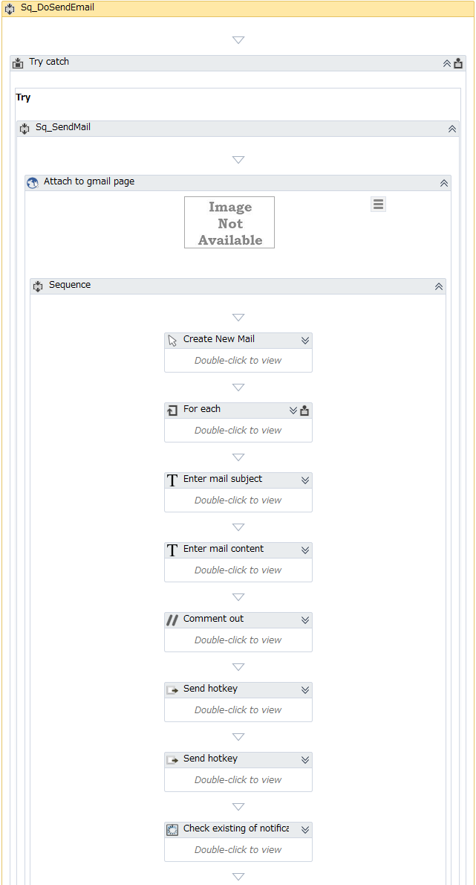
 |  |  |  |  |  |  |  |  |  |  |  |  | ■引数
 |  |  |  |  |  |  |  |  |  |  |  |  |  | 項番 | Argument Name |  |  |  |  |  |  |  | Direction | Argument Type
 |  |  |  |  |  |  |  |  |  |  |  |  |  | 1 | in_dicRobotConfig |  |  |  |  |  |  |  | In | Dictionary<String, Object>
 |  |  |  |  |  |  |  |  |  |  |  |  |  | 2 | in_dicMessage |  |  |  |  |  |  |  | In | Dictionary<String, Object>
 |  |  |  |  |  |  |  |  |  |  |  |  |  | 3 | in_arrRecieverList |  |  |  |  |  |  |  | In | String[]
 |  |  |  |  |  |  |  |  |  |  |  |  |  | 4 | in_strEmailSubject |  |  |  |  |  |  |  | In | String
 |  |  |  |  |  |  |  |  |  |  |  |  |  | 5 | in_strEmailContent |  |  |  |  |  |  |  | In | String
 |  |  |  |  |  |  |  |  |  |  |  |  |  | 6 | in_boolDoLogout |  |  |  |  |  |  |  | In | Boolean

 |  |  |  |  |  |  |  |  |  |  |  |  | ■処理詳細
 |  |  |  |  |  |  |  |  |  |  |  |  |  | 1. 新規メール作成ボタンを押下する。
 |  |  |  |  |  |  |  |  |  |  |  |  |  | 2. 受信者のメールアドレスを入力引数の値から入力する。
 |  |  |  |  |  |  |  |  |  |  |  |  |  | 3. メール件名を入力引数の値から入力する。
1
 |  |  |  |  |  |  |  |  |  |  |  |  |  | 4. メール本文を入力引数の値から入力する。
 |  |  |  |  |  |  |  |  |  |  |  |  |  | 5. タブのホットキーを送信して送信ボタンに移動する。
 |  |  |  |  |  |  |  |  |  |  |  |  |  | 6. Enterキーを押すと送信ボタンがクリックされる。

2

3

4

5

6

4. DoSendEmail (続き)

 |  |  | ロボット |  |  |  |  |  |  |  |  | 説明

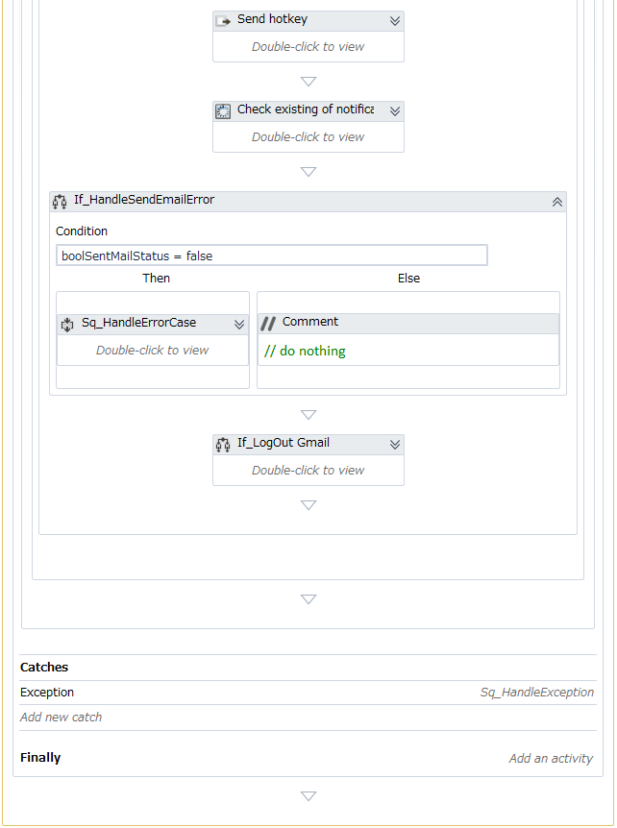
 |  |  |  |  |  |  |  |  |  |  |  |  | ■処理詳細（続き）
 |  |  |  |  |  |  |  |  |  |  |  |  |  | 7. メール送信成功通知ダイアログの存在チェック
 |  |  |  |  |  |  |  |  |  |  |  |  |  |  | 7.1 ダイアログに「メッセージを送信しました」というメッセージが存在していない場合
7
 |  |  |  |  |  |  |  |  |  |  |  |  |  |  |  | 例外をスローする。
 |  |  |  |  |  |  |  |  |  |  |  |  |  |  |  |  | ・例外種類： |  |  |  |  | System.Exception
 |  |  |  |  |  |  |  |  |  |  |  |  |  |  |  |  | ・メッセージID： |  |  |  |  | COMMON_ERR_MSG009

 |  |  |  |  |  |  |  |  |  |  |  |  |  |  | 7.1 上記以外の場合
 |  |  |  |  |  |  |  |  |  |  |  |  |  |  |  | 処理を続行する。

 |  |  |  |  |  |  |  |  |  |  |  |  |  | 8. メールログアウト
 |  |  |  |  |  |  |  |  |  |  |  |  |  |  | 「boolDoLogout」引数 = Trueの場合
 |  |  |  |  |  |  |  |  |  |  |  |  |  |  |  | ・Googleメール画面でユーザーのアバター画像をクリックする。
7.1
7.2
 |  |  |  |  |  |  |  |  |  |  |  |  |  |  |  | ・ログアウトボタンを押下する。
 |  |  |  |  |  |  |  |  |  |  |  |  |  |  |  | ・タブを閉じる。

 |  |  |  |  |  |  |  |  |  |  |  |  |  |  | 「boolDoLogout」引数 = Falseの場合
 |  |  |  |  |  |  |  |  |  |  |  |  |  |  |  | 処理を続行する。

8
 |  |  |  |  |  |  |  |  |  |  |  |  | ■Error Handling:
 |  |  |  |  |  |  |  |  |  |  |  |  |  | 例外が発生している場合
 |  |  |  |  |  |  |  |  |  |  |  |  |  |  | 例外をスローする。
 |  |  |  |  |  |  |  |  |  |  |  |  |  |  |  | ・例外種類： |  |  |  |  | System.Exception
 |  |  |  |  |  |  |  |  |  |  |  |  |  |  |  | ・メッセージID： |  |  |  |  | COMMON_ERR_MSG022

5. GetAppCredentials

 |  |  | ロボット |  |  |  |  |  |  |  |  | 説明

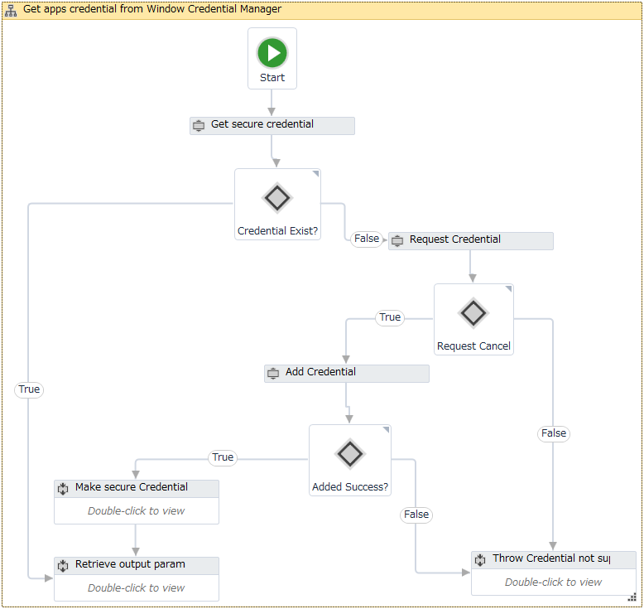
 |  |  |  |  |  |  |  |  |  |  |  |  | ■引数
 |  |  |  |  |  |  |  |  |  |  |  |  |  | 項番 | Argument Name |  |  |  |  |  |  |  | Direction | Argument Type
 |  |  |  |  |  |  |  |  |  |  |  |  |  | 1 | in_dicRobotConfig |  |  |  |  |  |  |  | In | Dictionary<String, Object>
 |  |  |  |  |  |  |  |  |  |  |  |  |  | 2 | in_dicMessage |  |  |  |  |  |  |  | In | Dictionary<String, Object>
1
 |  |  |  |  |  |  |  |  |  |  |  |  |  | 3 | in_CredentialKey |  |  |  |  |  |  |  | In | String
 |  |  |  |  |  |  |  |  |  |  |  |  |  | 4 | in_CredentialName |  |  |  |  |  |  |  | In | String
 |  |  |  |  |  |  |  |  |  |  |  |  |  | 5 | out_UserName |  |  |  |  |  |  |  | In | String
 |  |  |  |  |  |  |  |  |  |  |  |  |  | 6 | out_Password |  |  |  |  |  |  |  | In | SecureString
2
 |  |  |  |  |  |  |  |  |  |  |  |  | ■処理詳細
 |  |  |  |  |  |  |  |  |  |  |  |  |  | 1. ウィンドウクレデンシャルマネージャからクレデンシャル情報を取得する。
3
7.1
7.2
 |  |  |  |  |  |  |  |  |  |  |  |  |  | 2. 処理1.で取得したクレデンシャル情報の存在チェックを行う。
 |  |  |  |  |  |  |  |  |  |  |  |  |  |  | ・存在する場合
 |  |  |  |  |  |  |  |  |  |  |  |  |  |  |  | 処理5へ
4
 |  |  |  |  |  |  |  |  |  |  |  |  |  |  | ・存在しない場合
 |  |  |  |  |  |  |  |  |  |  |  |  |  |  |  | 処理3へ

 |  |  |  |  |  |  |  |  |  |  |  |  |  | 3. クレデンシャル情報入力を依頼する。
4.1
 |  |  |  |  |  |  |  |  |  |  |  |  |  | 4. クレデンシャル情報がリクエストから入力されているかどうか確認する。
 |  |  |  |  |  |  |  |  |  |  |  |  |  |  | ・クレデンシャル情報が入力されている場合
 |  |  |  |  |  |  |  |  |  |  |  |  |  |  |  | 4.1 入力したクレデンシャル情報をウィンドウクレデンシャルマネージャに追加する。
 |  |  |  |  |  |  |  |  |  |  |  |  |  |  |  | 4.2 クレデンシャル情報追加処理が成功しているか確認する。
4.2
 |  |  |  |  |  |  |  |  |  |  |  |  |  |  |  |  | ・成功した場合
 |  |  |  |  |  |  |  |  |  |  |  |  |  |  |  |  |  | クレデンシャルのパスワードをSecureStringに変換する。
 |  |  |  |  |  |  |  |  |  |  |  |  |  |  |  |  |  | 処理5へ
 |  |  |  |  |  |  |  |  |  |  |  |  |  |  |  |  | ・失敗した場合
 |  |  |  |  |  |  |  |  |  |  |  |  |  |  |  |  |  | 処理6へ

 |  |  |  |  |  |  |  |  |  |  |  |  |  |  | ・クレデンシャル情報が入力されていない場合
 |  |  |  |  |  |  |  |  |  |  |  |  |  |  |  | 処理6へ

 |  |  |  |  |  |  |  |  |  |  |  |  |  | 5. 取得したクレデンシャルのアカウント・パスワード情報を出力引数に設定する。

 |  |  |  |  |  |  |  |  |  |  |  |  |  | 6. エラー場合の処理
 |  |  |  |  |  |  |  |  |  |  |  |  |  |  | 処理ログを書き込む。
 |  |  |  |  |  |  |  |  |  |  |  |  |  |  |  | ・レベル： |  |  |  | [ERROR]
 |  |  |  |  |  |  |  |  |  |  |  |  |  |  |  | ・メッセージID： |  |  |  | COMMON_ERR_MSG004
 |  |  |  |  |  |  |  |  |  |  |  |  |  |  | 例外をスローする。
 |  |  |  |  |  |  |  |  |  |  |  |  |  |  |  | ・例外種類： |  |  |  |  | UiPath.Core.BusinessRuleException
 |  |  |  |  |  |  |  |  |  |  |  |  |  |  |  | ・メッセージID： |  |  |  |  | Credentials not supplied

 |  |  |  |  |  |  |  |  |  |  |  |  | ■Error Handling:
 |  |  |  |  |  |  |  |  |  |  |  |  |  | なし。

6. GetTransactionData

 |  |  | ロボット |  |  |  |  |  |  |  |  | 説明

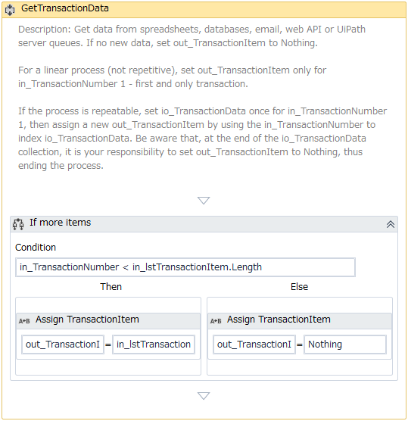
 |  |  |  |  |  |  |  |  |  |  |  |  | ■引数
 |  |  |  |  |  |  |  |  |  |  |  |  |  | 項番 | Argument Name |  |  |  |  |  |  |  | Direction | Argument Type
 |  |  |  |  |  |  |  |  |  |  |  |  |  | 1 | in_Config |  |  |  |  |  |  |  | In | Dictionary<String, Object>
 |  |  |  |  |  |  |  |  |  |  |  |  |  | 2 | in_TransactionNumber |  |  |  |  |  |  |  | In | Int32
 |  |  |  |  |  |  |  |  |  |  |  |  |  | 3 | in_lstTransactionItem |  |  |  |  |  |  |  | In | String[]
 |  |  |  |  |  |  |  |  |  |  |  |  |  | 4 | out_TransactionItem |  |  |  |  |  |  |  | Out | String

 |  |  |  |  |  |  |  |  |  |  |  |  | ■処理詳細
 |  |  |  |  |  |  |  |  |  |  |  |  |  | 1. 入力引数「in_TransactionNumber」の値を入力引数「in_lstTransactionItem」の長さと比較する。
 |  |  |  |  |  |  |  |  |  |  |  |  |  |  | 1.1 Trueの場合
 |  |  |  |  |  |  |  |  |  |  |  |  |  |  |  | 出力引数を以下のように設定する。
 |  |  |  |  |  |  |  |  |  |  |  |  |  |  |  |  | out_TransactionItem = in_lstTransactionItem(in_TransactionNumber)
1
 |  |  |  |  |  |  |  |  |  |  |  |  |  |  | 1.2 Falseの場合
 |  |  |  |  |  |  |  |  |  |  |  |  |  |  |  | 出力引数を以下のように設定する。
 |  |  |  |  |  |  |  |  |  |  |  |  |  |  |  |  | out_TransactionItem = Nothing

1.1
1.2
 |  |  |  |  |  |  |  |  |  |  |  |  | ■Error Handling:
 |  |  |  |  |  |  |  |  |  |  |  |  |  | なし。

7. InitAllSettings

 |  |  | ロボット |  |  |  |  |  |  |  |  | 説明

1
 |  |  |  |  |  |  |  |  |  |  |  |  | ■引数
 |  |  |  |  |  |  |  |  |  |  |  |  |  | 項番 | Argument Name |  |  |  |  |  |  |  | Direction | Argument Type
 |  |  |  |  |  |  |  |  |  |  |  |  |  | 1 | in_strRobotConfigFile |  |  |  |  |  |  |  | In | String
 |  |  |  |  |  |  |  |  |  |  |  |  |  | 2 | out_dicRobotConfig |  |  |  |  |  |  |  | Out | Dictionary<String, Object>
 |  |  |  |  |  |  |  |  |  |  |  |  |  | 3 | out_dicMessage |  |  |  |  |  |  |  | Out | Dictionary<String, Object>

2
 |  |  |  |  |  |  |  |  |  |  |  |  | ■処理詳細
 |  |  |  |  |  |  |  |  |  |  |  |  |  | 1. ロボット設定ファイルを読み込む。
 |  |  |  |  |  |  |  |  |  |  |  |  |  |  | 1.1 「ReadConfigs」ワークフローを呼び出す。
 |  |  |  |  |  |  |  |  |  |  |  |  |  |  | 1.2 取得した設定値をチェックする。
 |  |  |  |  |  |  |  |  |  |  |  |  |  |  |  | ・取得した設定値がNothingの場合
3
 |  |  |  |  |  |  |  |  |  |  |  |  |  |  |  |  | 例外をスローする。
 |  |  |  |  |  |  |  |  |  |  |  |  |  |  |  |  |  |  | ・例外種類： |  |  |  | UiPath.Core.BusinessRuleException
 |  |  |  |  |  |  |  |  |  |  |  |  |  |  |  |  |  |  | ・メッセージID： |  |  |  | 固定値「設定ファイルが存在しません。」
 |  |  |  |  |  |  |  |  |  |  |  |  |  |  |  | ・取得した設定値がNothing以外の場合
 |  |  |  |  |  |  |  |  |  |  |  |  |  |  |  |  | 処理を続行する。

 |  |  |  |  |  |  |  |  |  |  |  |  |  | 2. メッセージ設定ファイルを読み込む。
 |  |  |  |  |  |  |  |  |  |  |  |  |  |  | 2.1 「ReadConfigs」ワークフローを呼び出す。
 |  |  |  |  |  |  |  |  |  |  |  |  |  |  | 2.2 取得した設定値をチェックする。
 |  |  |  |  |  |  |  |  |  |  |  |  |  |  |  | ・取得した設定値がNothingの場合
 |  |  |  |  |  |  |  |  |  |  |  |  |  |  |  |  | 例外をスローする。
 |  |  |  |  |  |  |  |  |  |  |  |  |  |  |  |  |  |  | ・例外種類： |  |  |  | UiPath.Core.BusinessRuleException
 |  |  |  |  |  |  |  |  |  |  |  |  |  |  |  |  |  |  | ・メッセージID： |  |  |  | 固定値「メッセージファイルが存在しません。」
 |  |  |  |  |  |  |  |  |  |  |  |  |  |  |  | ・取得した設定値がNothing以外の場合
 |  |  |  |  |  |  |  |  |  |  |  |  |  |  |  |  | 処理を続行する。

 |  |  |  |  |  |  |  |  |  |  |  |  |  | 3. 設定ファイルにフォルダパスが存在しているかチェックする。
 |  |  |  |  |  |  |  |  |  |  |  |  |  |  | 3.1 ログフォルダの存在チェックを行う。
 |  |  |  |  |  |  |  |  |  |  |  |  |  |  |  | 3.1.1 ログフォルダが存在していない場合
 |  |  |  |  |  |  |  |  |  |  |  |  |  |  |  |  | 値が設定ファイル内のログフォルダであるパスでログフォルダを作成する。
 |  |  |  |  |  |  |  |  |  |  |  |  |  |  |  | 3.1.2 ログフォルダが存在している場合
 |  |  |  |  |  |  |  |  |  |  |  |  |  |  |  |  | 処理を続行する。

 |  |  |  |  |  |  |  |  |  |  |  |  |  |  | 3.2 処理ログを書き込む。
 |  |  |  |  |  |  |  |  |  |  |  |  |  |  |  | 3.2.1 内容1：
 |  |  |  |  |  |  |  |  |  |  |  |  |  |  |  |  | ・レベル： |  |  |  | [INFO]
 |  |  |  |  |  |  |  |  |  |  |  |  |  |  |  |  | ・メッセージID： |  |  |  | COMMON_INFO_MSG001
 |  |  |  |  |  |  |  |  |  |  |  |  |  |  |  | 3.2.1 内容2：
 |  |  |  |  |  |  |  |  |  |  |  |  |  |  |  |  | ・レベル： |  |  |  | [INFO]
 |  |  |  |  |  |  |  |  |  |  |  |  |  |  |  |  | ・メッセージID： |  |  |  | COMMON_INFO_MSG001

7. InitAllSettings (続き)

 |  |  | ロボット |  |  |  |  |  |  |  |  | 説明

 |  |  |  |  |  |  |  |  |  |  |  |  | ■処理詳細（続き）
 |  |  |  |  |  |  |  |  |  |  |  |  |  | 3. 設定ファイルにフォルダパスが存在しているかチェックする。(続き)
 |  |  |  |  |  |  |  |  |  |  |  |  |  |  | 3.3 それぞれInput/In Progress/Outputのフォルダが存在しているかチェックする。
 |  |  |  |  |  |  |  |  |  |  |  |  |  |  |  | 3.3.1 フォルダが存在していない場合
 |  |  |  |  |  |  |  |  |  |  |  |  |  |  |  |  | 処理ログを書き込む。
 |  |  |  |  |  |  |  |  |  |  |  |  |  |  |  |  |  | ・レベル： |  |  |  | [ERROR]
 |  |  |  |  |  |  |  |  |  |  |  |  |  |  |  |  |  | ・メッセージID： |  |  |  | COMMON_ERR_MSG001
 |  |  |  |  |  |  |  |  |  |  |  |  |  |  |  |  |  |  |  |  |  | COMMON_ERR_MSG002

3
 |  |  |  |  |  |  |  |  |  |  |  |  |  |  |  |  | 例外をスローする。
 |  |  |  |  |  |  |  |  |  |  |  |  |  |  |  |  |  |  | ・例外種類： |  |  |  | UiPath.Core.BusinessRuleException
 |  |  |  |  |  |  |  |  |  |  |  |  |  |  |  |  |  |  | ・メッセージID： |  |  |  | COMMON_ERR_MSG001
 |  |  |  |  |  |  |  |  |  |  |  |  |  |  |  |  |  |  |  |  |  |  | COMMON_ERR_MSG002

4
 |  |  |  |  |  |  |  |  |  |  |  |  |  | 4. メールテンプレートを読み込む。
 |  |  |  |  |  |  |  |  |  |  |  |  |  |  | 処理なし

 |  |  |  |  |  |  |  |  |  |  |  |  |  | 5.Googleメール、Naviシステムのクレデンシャル情報を取得する。
 |  |  |  |  |  |  |  |  |  |  |  |  |  |  | 5.1 「GetAppCredentials」ワークフローを呼び出す。
 |  |  |  |  |  |  |  |  |  |  |  |  |  |  | 5.2 アカウント・パスワードの戻り値をロボット設定辞書に設定する。
3
 |  |  |  |  |  |  |  |  |  |  |  |  |  | 6. Chromeブラウザを閉じる。
 |  |  |  |  |  |  |  |  |  |  |  |  |  |  | 「CloseChromeBrowser」ワークフローを呼び出す。

 |  |  |  |  |  |  |  |  |  |  |  |  |  | 7. 処理の出力引数に値を設定する。
3
 |  |  |  |  |  |  |  |  |  |  |  |  | ■Error Handling
 |  |  |  |  |  |  |  |  |  |  |  |  |  | なし。

3

8. KillAllProcesses

 |  |  | ロボット |  |  |  |  |  |  |  |  | 説明


 |  |  |  |  |  |  |  |  |  |  |  |  | ■引数
 |  |  |  |  |  |  |  |  |  |  |  |  |  | 項番 | Argument Name |  |  |  |  |  |  |  | Direction | Argument Type
 |  |  |  |  |  |  |  |  |  |  |  |  |  | 1 | in_dicRobotConfig |  |  |  |  |  |  |  | In | Dictionary<String, Object>
 |  |  |  |  |  |  |  |  |  |  |  |  |  | 2 | in_dicMessage |  |  |  |  |  |  |  | In | Dictionary<String, Object>
 |  |  |  |  |  |  |  |  |  |  |  |  |  | 3 | in_ListAppsName |  |  |  |  |  |  |  | In | String

1
 |  |  |  |  |  |  |  |  |  |  |  |  | ■処理詳細
 |  |  |  |  |  |  |  |  |  |  |  |  |  | 入力引数「in_ListAppsname」のアプリケーションプロセス名称一覧にあるプロセス項目件数分で以下の処理を繰り返す。
 |  |  |  |  |  |  |  |  |  |  |  |  |  |  | 1. 処理中のプロセス名を元に、進行中のプロセスリストを取得する。
 |  |  |  |  |  |  |  |  |  |  |  |  |  |  |  | 1.1 取得したプロセスリストがNothingの場合
 |  |  |  |  |  |  |  |  |  |  |  |  |  |  |  |  | 処理なし

 |  |  |  |  |  |  |  |  |  |  |  |  |  |  |  | 1.2 取得したプロセスリストがNothing以外の場合
 |  |  |  |  |  |  |  |  |  |  |  |  |  |  |  |  | 取得したプロセスリストの項目件数分で以下の処理を繰り返す。
1.2
1.1
 |  |  |  |  |  |  |  |  |  |  |  |  |  |  |  |  |  | 1.2.1 処理中のプロセス名を元に、プロセスIDリストを取得する。
 |  |  |  |  |  |  |  |  |  |  |  |  |  |  |  |  |  | 1.2.2 処理1.2.1で取得したプロセスIDリストを元に、ユーザ名を取得する。
 |  |  |  |  |  |  |  |  |  |  |  |  |  |  |  |  |  |  | ※エラーが発生する場合、処理をスキップし、次のプロセス項目へ続行する。
 |  |  |  |  |  |  |  |  |  |  |  |  |  |  |  |  |  | 1.2.3 システムにログインしているユーザ名を取得する。
 |  |  |  |  |  |  |  |  |  |  |  |  |  |  |  |  |  | 1.2.4 処理1.2.2と処理1.2.3で取得したユーザ名を比較する。
 |  |  |  |  |  |  |  |  |  |  |  |  |  |  |  |  |  |  | ・比較結果が一致する場合
 |  |  |  |  |  |  |  |  |  |  |  |  |  |  |  |  |  |  |  | 処理中のプロセス項目の値でプロセスをキルする。

 |  |  |  |  |  |  |  |  |  |  |  |  |  |  |  |  |  |  | ・比較結果が一致しない場合
 |  |  |  |  |  |  |  |  |  |  |  |  |  |  |  |  |  |  |  | 処理なし

 |  |  |  |  |  |  |  |  |  |  |  |  | ■Error Handling:
 |  |  |  |  |  |  |  |  |  |  |  |  |  | 1. 処理ログを書き込む。
 |  |  |  |  |  |  |  |  |  |  |  |  |  |  | ・レベル： |  |  |  | [ERROR]
 |  |  |  |  |  |  |  |  |  |  |  |  |  |  | ・メッセージID： |  |  |  | COMMON_ERR_MSG023

 |  |  |  |  |  |  |  |  |  |  |  |  |  | 2. 例外をスローする。
 |  |  |  |  |  |  |  |  |  |  |  |  |  |  |  | ・例外種類： |  |  |  |  | UiPath.Core.BusinessRuleException
 |  |  |  |  |  |  |  |  |  |  |  |  |  |  |  | ・メッセージID： |  |  |  |  | 「exception.Message」の内容

9. ReadConfigs

 |  |  | ロボット |  |  |  |  |  |  |  |  | 説明

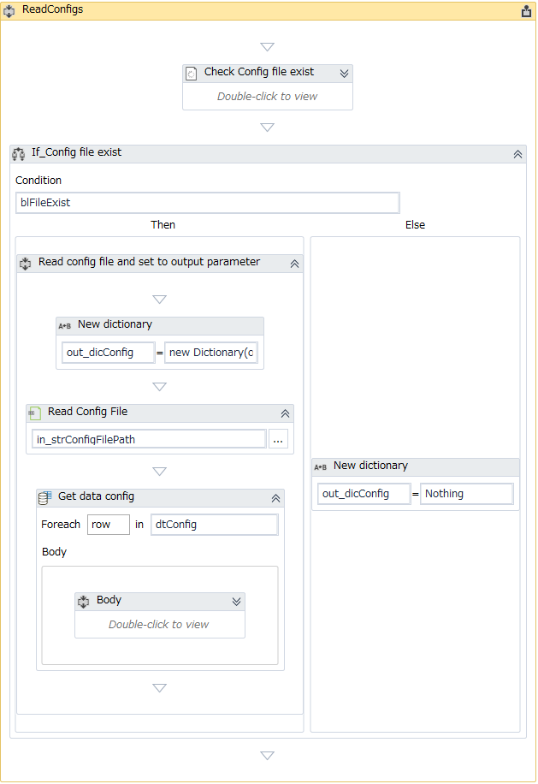
1
 |  |  |  |  |  |  |  |  |  |  |  |  | ■引数
 |  |  |  |  |  |  |  |  |  |  |  |  |  | 項番 | Argument Name |  |  |  |  |  |  |  | Direction | Argument Type
 |  |  |  |  |  |  |  |  |  |  |  |  |  | 1 | in_strConfigFilePath |  |  |  |  |  |  |  | In | String
 |  |  |  |  |  |  |  |  |  |  |  |  |  | 2 | out_dicConfig |  |  |  |  |  |  |  | Out | Dictionary<String, Object>

 |  |  |  |  |  |  |  |  |  |  |  |  | ■処理詳細
 |  |  |  |  |  |  |  |  |  |  |  |  |  | 1. 入力引数「in_strConfigFilePath」の値から設定ファイルパスの存在チェックを行う。
 |  |  |  |  |  |  |  |  |  |  |  |  |  |  | 1.1 設定ファイルパスが存在している場合
 |  |  |  |  |  |  |  |  |  |  |  |  |  |  |  | ・設定ファイルを読み込む。
 |  |  |  |  |  |  |  |  |  |  |  |  |  |  |  | ・読み込んだ設定データを取得する。
 |  |  |  |  |  |  |  |  |  |  |  |  |  |  |  |  | 設定ファイルの行数分で値を出力引数「out_dicConfig」にする。
 |  |  |  |  |  |  |  |  |  |  |  |  |  |  |  |  |  | キー： |  | 設定行のカンマの左側の値
1.1
 |  |  |  |  |  |  |  |  |  |  |  |  |  |  |  |  |  | 値： |  | 設定行のカンマの右側の値

 |  |  |  |  |  |  |  |  |  |  |  |  |  |  | 1.1 設定ファイルパスが存在していない場合
 |  |  |  |  |  |  |  |  |  |  |  |  |  |  |  | ・出力引数「out_dicConfig」をNothingで設定する。

 |  |  |  |  |  |  |  |  |  |  |  |  | ■Error Handling:
 |  |  |  |  |  |  |  |  |  |  |  |  |  | なし。

1.2

SBCS_MainProcess
SBCS_MainProcess |  |  |  |  |  |  |  | システム | - | 作成日 | 2018-07-09 | 作成者 |  |  | ThongNQ
 |  |  |  |  |  |  |  | フェーズ | - | 更新日 | 2018-10-22 | 更新者 |  |  | TheDTV
機能ID |  |  |  | 機能名 | Ｗチェック処理

■SBCS_MainProcess.xaml

 | 処理概要
 |  | 1. 入力ファイルからデータを読み込む。
 |  | 2. 上記の「1.」で取得されたデータ情報のバリデートを行う。
 |  | 3. 入力ファイルの「入力チェック」欄の結果を確認する。
 |  |  | 3.1 全てのレコードがOK以外の場合、エラーとして出力内容を書き込んで、次の入力ファイルの処理を行う。
 |  |  | 3.2 上記以外の場合、処理を続行する。
 |  | 4. プロセスの主な業務処理を行う。
 |  | 5. 次回の実行用の【E002】Wチェック依頼一覧.xlsxファイルを作成する。
 |  | 6. 【E002】Wチェック成功一覧.csvファイルを作成する。
 |  | 7. 【E003】電子納品エビデンス依頼一覧.xlsxファイルを作成する。
 |  | 8. 処理結果出力ファイルを作成する。
 |  | 9. メール送信対象情報を収集する。

 | Argument:

 |  | 項番 | Argument Name |  |  | Direction | Argument Type |  | Default Value
 |  | 1 | io_dicRobotConfig |  |  | In/Out | Dictionary<String, Object> |  | -
 |  | 2 | in_dicMessage |  |  | In | Dictionary<String, Object> |  | -
 |  | 3 | in_strTransactionItem |  |  | In | String |  | -
 |  | 4 | in_strOriginalFileName |  |  | In | String |  | -
 |  | 5 | in_dtDetailsData |  |  | In | DataTable |  | -
 |  | 6 | in_dtSuccessList |  |  | In | DataTable |  | -
 |  | 7 | in_dtEvdRequestList |  |  | In | DataTable |  | -
 |  | 8 | io_dicEmailInfo |  |  | In/Out | Dictionary<String, Object> |  | -
 |  | 9 | io_arrPathFileNoEmail |  |  | In/Out | String |  | -
 |  | 9 | io_arrPathFileWarning |  |  | In/Out | String

 | エラーハンドリング
 |  | なし。

■SBCS_MainProcess.xaml （続き）

 | ロボット |  |  |  |  |  |  |  |  |  |  |  | 説明

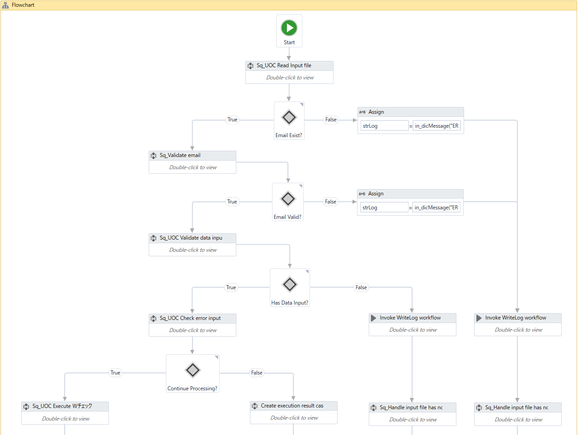
1
 |  |  |  |  |  |  |  |  |  |  |  |  |  | 1. | 入力ファイルからデータを読み込む。
 |  |  |  |  |  |  |  |  |  |  |  |  |  |  | 1.1 SBCS_ReadInputFilesワークフローを呼び出す。
 |  |  |  |  |  |  |  |  |  |  |  |  |  |  |  | ※処理の詳細は「SBCS_ReadInputFiles」シートを参照すること。
2
 |  |  |  |  |  |  |  |  |  |  |  |  |  | 2. | 上記の「1.」で取得されたデータ情報のバリデートを行う。
 |  |  |  |  |  |  |  |  |  |  |  |  |  |  | 2.1 | Ｅメール情報が入力されない場合、ログを書き込む。
 |  |  |  |  |  |  |  |  |  |  |  |  |  |  |  |  | ・レベル： |  |  |  | [ERROR]
2.1
 |  |  |  |  |  |  |  |  |  |  |  |  |  |  |  |  | ・メッセージID： |  |  |  | ERROR_MSG002
 |  |  |  |  |  |  |  |  |  |  |  |  |  |  |  |  | ・引数： |  |  |  | なし。

 |  |  |  |  |  |  |  |  |  |  |  |  |  |  | Ｅメールの書式が誤っている場合、ログを書き込む。
 |  |  |  |  |  |  |  |  |  |  |  |  |  |  |  |  | ・レベル： |  |  |  | [ERROR]
 |  |  |  |  |  |  |  |  |  |  |  |  |  |  |  |  | ・メッセージID： |  |  |  | ERROR_MSG003
2.2
 |  |  |  |  |  |  |  |  |  |  |  |  |  |  |  |  | ・引数： |  |  |  | なし。

 |  |  |  |  |  |  |  |  |  |  |  |  |  |  |  | 管理者へのメール送信対象情報を収集する。
 |  |  |  |  |  |  |  |  |  |  |  |  |  |  |  | 現行の入力ファイルを「Output(Wチェック)」フォルダに移動する。

3
 |  |  |  |  |  |  |  |  |  |  |  |  |  |  | 2.2 社員番号が空白の場合、ログを書き込む。
 |  |  |  |  |  |  |  |  |  |  |  |  |  |  |  |  | ・レベル： |  |  |  | [ERROR]
 |  |  |  |  |  |  |  |  |  |  |  |  |  |  |  |  | ・メッセージID： |  |  |  | ERROR_MSG004
 |  |  |  |  |  |  |  |  |  |  |  |  |  |  |  |  | ・引数： |  |  |  | なし。

 |  |  |  |  |  |  |  |  |  |  |  |  |  |  |  | 入力ファイルに1件もない場合、ログを書き込む。
 |  |  |  |  |  |  |  |  |  |  |  |  |  |  |  |  | ・レベル： |  |  |  | [ERROR]
 |  |  |  |  |  |  |  |  |  |  |  |  |  |  |  |  | ・メッセージID： |  |  |  | ERROR_MSG005
 |  |  |  |  |  |  |  |  |  |  |  |  |  |  |  |  | ・引数： |  |  |  | なし。

 |  |  |  |  |  |  |  |  |  |  |  |  |  |  |  | 責任者へのメール送信対象情報を収集する。
 |  |  |  |  |  |  |  |  |  |  |  |  |  |  |  | 現行の入力ファイルを「Output(Wチェック)」フォルダに移動する。

 |  |  |  |  |  |  |  |  |  |  |  |  |  | 3. | 入力ファイルの「入力チェック」欄の結果を確認する。
 |  |  |  |  |  |  |  |  |  |  |  |  |  |  | 3.1 全てのレコードの入力チェック結果がOK以外の場合、ログを書き込む。
 |  |  |  |  |  |  |  |  |  |  |  |  |  |  |  | ・レベル： |  |  |  | [ERROR]
 |  |  |  |  |  |  |  |  |  |  |  |  |  |  |  | ・メッセージID： |  |  |  | INFO_MSG003
 |  |  |  |  |  |  |  |  |  |  |  |  |  |  |  | ・引数： |  |  |  | 処理中のレコードに該当するExcelファイルの行のインデックス
 |  |  |  |  |  |  |  |  |  |  |  |  |  |  |  |  |  |  |  | ERROR_MSG006
 |  |  |  |  |  |  |  |  |  |  |  |  |  |  |  |  |  |  |  | 各レコード毎に対応する「入力チェック」欄の内容

 |  |  |  |  |  |  |  |  |  |  |  |  |  |  |  | 処理結果データテーブルに処理結果を書き込む。
 |  |  |  |  |  |  |  |  |  |  |  |  |  |  |  | 責任者へのメール送信対象情報を収集する。
 |  |  |  |  |  |  |  |  |  |  |  |  |  |  |  | 現行の入力ファイルを「Output(Wチェック)」フォルダに移動する。

 |  |  |  |  |  |  |  |  |  |  |  |  |  |  | 3.2 入力チェック結果に少なくともOKのレコードが1件ある場合
 |  |  |  |  |  |  |  |  |  |  |  |  |  |  |  | 次の処理を行う。

■Sq_SBCS_MainProcess.xaml（続き）

 | ロボット |  |  |  |  |  |  |  |  |  |  |  | 説明

 |  |  |  |  |  |  |  |  |  |  |  |  |  | 4. | 取得された全ての入力レコードに対してWcheck処理を実施する。
 |  |  |  |  |  |  |  |  |  |  |  |  |  |  | ※詳細は「Execute Ｗチェック」シートを参照下すること。
4
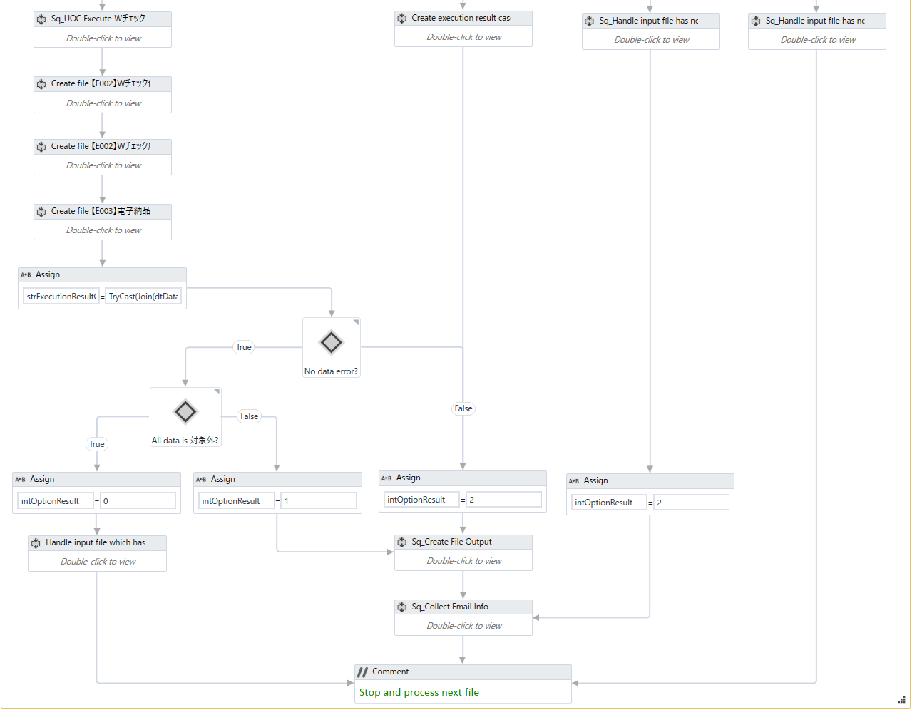
 |  |  |  |  |  |  |  |  |  |  |  |  |  | 5. | 次回の実行用の「【E002】Wチェック依頼一覧」ファイルを作成する。
 |  |  |  |  |  |  |  |  |  |  |  |  |  |  | ※詳細は「Create Wチェック依頼一覧」シートを参照すること。

5
 |  |  |  |  |  |  |  |  |  |  |  |  |  | 6. | 「【E002】Wチェック成功一覧」ファイルを作成する。
 |  |  |  |  |  |  |  |  |  |  |  |  |  |  | ※詳細は「Create Wチェック成功一覧」シートを参照すること。

6
 |  |  |  |  |  |  |  |  |  |  |  |  |  | 7. | 「【E003】電子納品エビデンス依頼一覧」ファイルを作成する。
 |  |  |  |  |  |  |  |  |  |  |  |  |  |  | ※詳細は「Create 電子納品エビデンス依頼一覧」シートを参照すること。

7
 |  |  |  |  |  |  |  |  |  |  |  |  |  | 8. | 処理結果出力ファイルを作成する。
 |  |  |  |  |  |  |  |  |  |  |  |  |  |  | 8.1 処理結果データテーブルの「Wチェック実行結果」欄の全てのレコードの値が「対象外」の場合

8
 |  |  |  |  |  |  |  |  |  |  |  |  |  |  |  | ・責任者への警告メール送信対象情報を収集する。
 |  |  |  |  |  |  |  |  |  |  |  |  |  |  |  | ・入力／出力テンプレートファイル名のプレフィックスに【WARN】をつけてそのファイルを
 |  |  |  |  |  |  |  |  |  |  |  |  |  |  |  |  | 「Output(Wチェック)」フォルダにコピーする。
 |  |  |  |  |  |  |  |  |  |  |  |  |  |  |  | ・処理結果データテーブルからコピーしたテンプレートファイルに処理結果を書き込む。
 |  |  |  |  |  |  |  |  |  |  |  |  |  |  |  | ・処理中の入力ファイルを削除する。

 |  |  |  |  |  |  |  |  |  |  |  |  |  |  |  | 8.2 処理結果テーブルの「Wチェック実行結果」欄の値が「成功」又は「失敗」の場合
 |  |  |  |  |  |  |  |  |  |  |  |  |  |  |  |  | 8.2.1 処理結果テーブルの「Wチェック実行結果」欄の値が「成功」の場合
 |  |  |  |  |  |  |  |  |  |  |  |  |  |  |  |  |  | ・入／出力テンプレートファイルを「Output(Wチェック)\OK」フォルダにコピーする。
 |  |  |  |  |  |  |  |  |  |  |  |  |  |  |  |  |  | ・処理結果データテーブルからコピーしたテンプレートファイルに処理結果を書き込む。
 |  |  |  |  |  |  |  |  |  |  |  |  |  |  |  |  |  | ・処理中の入力ファイルを削除する。

 |  |  |  |  |  |  |  |  |  |  |  |  |  |  |  |  | 8.2.2 処理結果テーブルの「Wチェック実行結果」欄の値が「失敗」の場合
 |  |  |  |  |  |  |  |  |  |  |  |  |  |  |  |  |  | ・入力／出力テンプレートファイル名のプレフィックスに【ERR】をつけてそのファイルを
 |  |  |  |  |  |  |  |  |  |  |  |  |  |  |  |  |  |  | 「Output(Wチェック)」フォルダにコピーする。
 |  |  |  |  |  |  |  |  |  |  |  |  |  |  |  |  |  | ・処理結果データテーブルからコピーしたテンプレートファイルに処理結果を書き込む。
8.1
8.2
 |  |  |  |  |  |  |  |  |  |  |  |  |  |  |  |  |  | ・処理中の入力ファイルを削除する。

 |  |  |  |  |  |  |  |  |  |  |  |  |  | 9. | メール送信対象情報を収集する。
9

Execute Ｗチェック
Execute Ｗチェック |  |  |  |  |  | システム | - | 作成日 | 2018-07-09 | 作成者 |  |  | ThongNQ
 |  |  |  |  |  | フェーズ | - | 更新日 | 2018-10-22 | 更新者 |  |  | TheDTV
機能ID |  |  |  | 機能名 | Ｗチェック処理

■SBCS_MainProcess・Execute Ｗチェック

 | 処理概要
 |  | 1. 環境設定ファイルの設定端末パスでＷチェック処理用のAS端末へログインする。
 |  | 2. Ｗチェックデータを検索する。
 |  | 3. Ｗチェックデータ検索結果のバリデートを行う。
 |  |  | 3.1 処理に成功した場合、「4.」以降の処理を行う。
 |  |  | 3.2 処理結果が「失敗」又は「対象外」の場合、「9.」の処理を行う。
 |  |  | 3.3 上記以外の場合、次のレコードの処理を行う。
 |  | 4. 環境設定ファイルの設定端末パスで仮受注エントリー処理用のAS端末へログインする。
 |  | 5. 仮受注エントリーデータを検索する。
 |  | 6. 仮受注エントリーデータ検索結果のバリデートを行う。
 |  |  | 6.1 処理に成功した場合、「7. 」以降の処理を行う。
 |  |  | 6.2 上記以外の場合、「9. 」処理を行う。
 |  | 7. Wチェックデータと仮受注エントリーデータを比較する。
 |  |  | 7.1 比較した結果、マッピングしていると確認できた場合、「8.」以降の処理を行う。
 |  |  | 7.2 上記以外の場合、「９．」処理を行う。
 |  | 8. Ｗチェックデータを確認する。
 |  | 9. 処理結果を処理結果テーブルに更新する。

 | Argument:
 |  | なし。

 | エラーハンドリング
 |  | なし。

■SBCS_MainProcess・Execute Ｗチェック（続き）

 | Robot |  |  |  |  |  |  |  |  |  | Description

 |  |  |  |  |  |  |  |  |  |  |  | 1. | 変数を初期化する。

1
 |  |  |  |  |  |  |  |  |  |  |  | 2. | 現行の日付及び前月の日付を取得する。
 |  |  |  |  |  |  |  |  |  |  |  |  | 2.1 現行の月日を取得する。
 |  |  |  |  |  |  |  |  |  |  |  |  | 2.1 現在の月からの過去の月の月日を取得する。
 |  |  |  |  |  |  |  |  |  |  |  |  |  | ※現在の月からの期間（単位：月）が環境設定ファイルで設定される。

 |  |  |  |  |  |  |  |  |  |  |  | 3. | プロセスの主な処理を実施する。
 |  |  |  |  |  |  |  |  |  |  |  |  | 3-A Wチェックの詳細データを取得する。
 |  |  |  |  |  |  |  |  |  |  |  |  |  | ※詳細の処理内容は以下のページの項目「3-A」を参照すること。

 |  |  |  |  |  |  |  |  |  |  |  |  | 3-B 仮受注エントリーの詳細データを取得する。
 |  |  |  |  |  |  |  |  |  |  |  |  |  | ※詳細の処理内容は以下のページの項目「3-B」を参照すること。

 |  |  |  |  |  |  |  |  |  |  |  |  | 3-C 「Wチェック」の詳細データを「仮受注エントリー」の詳細データと比較する。
 |  |  |  |  |  |  |  |  |  |  |  |  |  | ※詳細の処理内容は以下のページの項目「3-C」を参照すること。

 |  |  |  |  |  |  |  |  |  |  |  |  | 3-D Wチェックでの処理済のデータをコミットする。
 |  |  |  |  |  |  |  |  |  |  |  |  |  | ※詳細の処理内容は以下のページの項目「3-D」を参照すること。

2
3

3-A

3-B

3-C

3-D

■SBCS_MainProcess・Execute Ｗチェック（続き）

 | Robot |  |  |  |  |  |  |  |  |  | Description

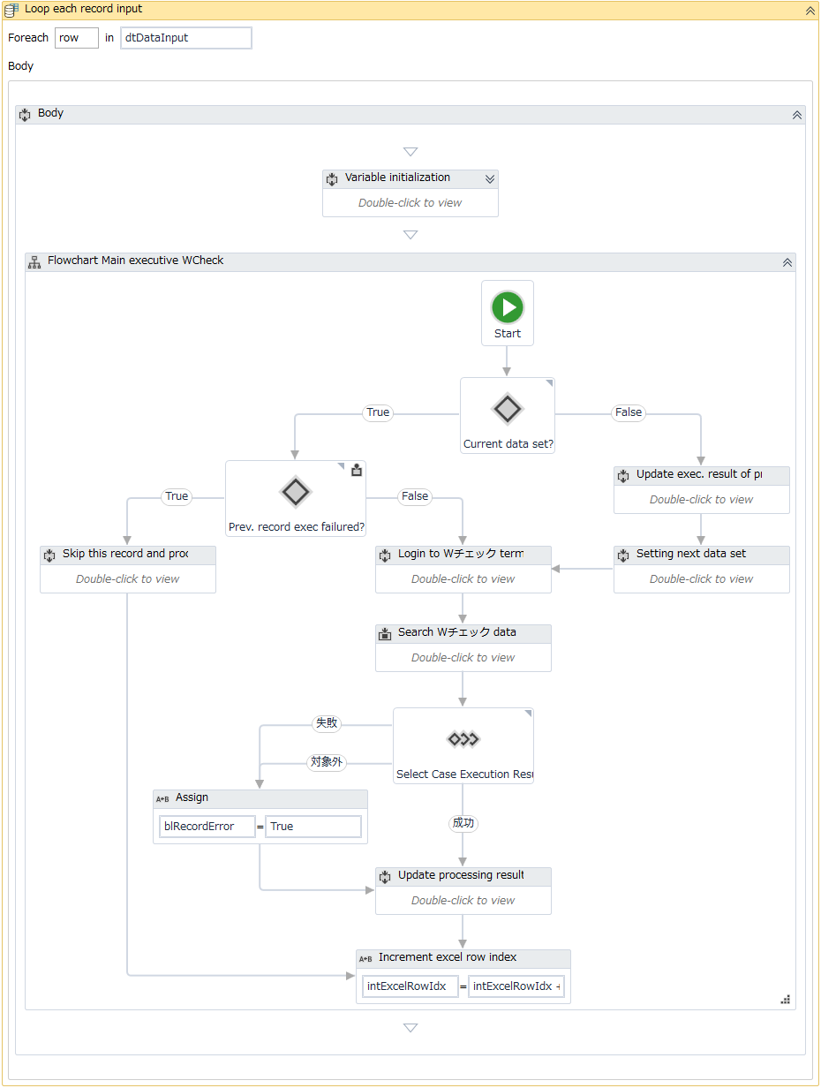
 |  |  |  |  |  |  |  |  |  |  |  | 3-A 入力ファイルにある各レコード毎に対して下記の処理を繰り返す。
 |  |  |  |  |  |  |  |  |  |  |  |  | 1. 変数を初期化する。
 |  |  |  |  |  |  |  |  |  |  |  |  | ２．処理中のレコードがデータセットに属するかどうか判定する。
 |  |  |  |  |  |  |  |  |  |  |  |  |  | （※データセットは、「発注番号」と「E/U 発注番号」が同じの複数レコードを含むセットである。）

1
 |  |  |  |  |  |  |  |  |  |  |  |  |  | ２．１．処理中のレコードがデータセットに属している場合
 |  |  |  |  |  |  |  |  |  |  |  |  |  |  | 処理中のデータセットにある前レコードの処理結果を判定する。
 |  |  |  |  |  |  |  |  |  |  |  |  |  |  |  | ・処理結果が「成功」ではない場合
 |  |  |  |  |  |  |  |  |  |  |  |  |  |  |  |  | 現在のデータセットにあるレコードの処理をスキップし、次のデータセットのレコード処理を行う。

 |  |  |  |  |  |  |  |  |  |  |  |  |  |  |  | ・処理結果が「成功」の場合
 |  |  |  |  |  |  |  |  |  |  |  |  |  |  |  |  | 処理「3.」へ進む。

2
2.1
2.2
 |  |  |  |  |  |  |  |  |  |  |  |  |  | ２．２．処理中のレコードがデータセットに属していない場合
 |  |  |  |  |  |  |  |  |  |  |  |  |  |  | ２．２．１．データセットの処理結果を更新する。
 |  |  |  |  |  |  |  |  |  |  |  |  |  |  |  | 当データセットにある全レコードの処理結果が「成功」の場合
 |  |  |  |  |  |  |  |  |  |  |  |  |  |  |  |  | データセットの「Wチェック実行結果」欄の処理結果を「成功」とする。

3
 |  |  |  |  |  |  |  |  |  |  |  |  |  |  |  | 当データセットにある全レコードの処理結果が「成功」ではない場合
 |  |  |  |  |  |  |  |  |  |  |  |  |  |  |  |  | データセットの「Wチェック実行結果」欄の処理結果を「失敗」とする。

 |  |  |  |  |  |  |  |  |  |  |  |  |  |  | ２．２．２．変数を初期化し、次のデータセットのレコードを処理する。
 |  |  |  |  |  |  |  |  |  |  |  |  |  |  | ２．２．３．処理「3.」へ進む。

 |  |  |  |  |  |  |  |  |  |  |  |  | 3. 環境設定ファイルの設定端末パスでＷチェック処理用のAS端末へログインする。
 |  |  |  |  |  |  |  |  |  |  |  |  |  | 3.1 AS端末が開かれている場合
 |  |  |  |  |  |  |  |  |  |  |  |  |  |  | 処理を続行する。

 |  |  |  |  |  |  |  |  |  |  |  |  |  | 3.2 AS端末が開かれていない場合
 |  |  |  |  |  |  |  |  |  |  |  |  |  |  | 3.2.2 「SBCS_LoginTerminal」ワークフローを呼び出す。
 |  |  |  |  |  |  |  |  |  |  |  |  |  |  |  | ※処理の詳細は「SBCS_LoginTerminal」シートを参照すること。

 |  |  |  |  |  |  |  |  |  |  |  |  |  |  | 3.2.2.2 ログインに成功した場合
 |  |  |  |  |  |  |  |  |  |  |  |  |  |  |  | 処理を続行する。

 |  |  |  |  |  |  |  |  |  |  |  |  |  |  | 3.2.2.2 ログインに失敗した場合
 |  |  |  |  |  |  |  |  |  |  |  |  |  |  |  | ・「3.2.2」以降の処理をリトライする。
 |  |  |  |  |  |  |  |  |  |  |  |  |  |  |  | ・指定したリトライ回数（環境設定ファイルの設定値）を超えた場合、
 |  |  |  |  |  |  |  |  |  |  |  |  |  |  |  | 「④プロセスの終了」へ進む。
 |  |  |  |  |  |  |  |  |  |  |  |  |  |  |  |  | ※「概要図」シートを参照すること。

■SBCS_MainProcess・Execute Ｗチェック（続き）

 | Robot |  |  |  |  |  |  |  |  |  | Description

 |  |  |  |  |  |  |  |  |  |  |  | 3-A 入力ファイルにある各レコード毎に対して下記の処理を繰り返す。（続き）
 |  |  |  |  |  |  |  |  |  |  |  |  | 4. 「SBCS_Ｗチェック_SearchData」ワークフローを呼び出す。
 |  |  |  |  |  |  |  |  |  |  |  |  |  | ※処理の詳細は「SBCS_Ｗチェック_SearchData」シートを参照すること。

 |  |  |  |  |  |  |  |  |  |  |  |  |  | ・例外が起こらない場合
 |  |  |  |  |  |  |  |  |  |  |  |  |  |  | 処理を続行する。
 |  |  |  |  |  |  |  |  |  |  |  |  |  | ・例外が起こる場合
 |  |  |  |  |  |  |  |  |  |  |  |  |  |  | 例外種類： |  |  | System.Exception
 |  |  |  |  |  |  |  |  |  |  |  |  |  |  | 処理ログを書き込む。
 |  |  |  |  |  |  |  |  |  |  |  |  |  |  |  | ・レベル： |  |  | [ERROR]
 |  |  |  |  |  |  |  |  |  |  |  |  |  |  |  | ・メッセージID： |  |  | INFO_MSG003
 |  |  |  |  |  |  |  |  |  |  |  |  |  |  |  | ・引数： |  |  | 処理中のレコードに該当するExcelファイルの行のインデックス
 |  |  |  |  |  |  |  |  |  |  |  |  |  |  |  |  |  |  | ERROR_MSG012
 |  |  |  |  |  |  |  |  |  |  |  |  |  |  |  |  |  |  | 「Ｗチェック入力」のデフォルト値
 |  |  |  |  |  |  |  |  |  |  |  |  |  |  |  |  |  |  | 「Exception」オブジェクトの値

 |  |  |  |  |  |  |  |  |  |  |  |  |  |  | 処理結果として「失敗」と設定する。

 |  |  |  |  |  |  |  |  |  |  |  |  | 5. 「4」処理の返却結果を選択する。
 |  |  |  |  |  |  |  |  |  |  |  |  |  | 5.1 返却結果が「失敗」 又は 「対象外」の場合
 |  |  |  |  |  |  |  |  |  |  |  |  |  |  | 現在のレコードの処理結果フラグを「blRecordError = True」とする。

 |  |  |  |  |  |  |  |  |  |  |  |  |  | 5.2 返却結果が「成功」の場合
 |  |  |  |  |  |  |  |  |  |  |  |  |  |  | 処理結果データテーブルに処理結果を更新する。
4

5

5.1

5.2

■SBCS_MainProcess・Execute Ｗチェック（続き）

 | Robot |  |  |  |  |  |  |  |  |  | Description

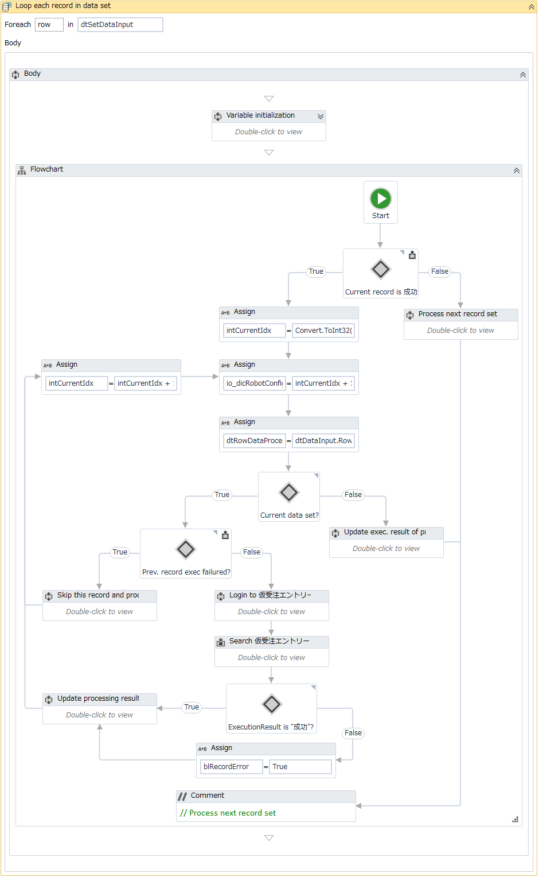
 |  |  |  |  |  |  |  |  |  |  |  | 3-B データセットにある各レコード毎に対して下記の処理を繰り返す。
 |  |  |  |  |  |  |  |  |  |  |  |  | １．変数を初期化する。
 |  |  |  |  |  |  |  |  |  |  |  |  | ２．データセットにある現在のレコードの処理結果を判定する。
 |  |  |  |  |  |  |  |  |  |  |  |  |  | （※データセットは、「発注番号」と「E/U 発注番号」が同じの複数レコードを含むセットである。）
1
 |  |  |  |  |  |  |  |  |  |  |  |  |  | ２．１．処理結果が「成功」ではない場合
 |  |  |  |  |  |  |  |  |  |  |  |  |  |  | 現在のレコードの処理をスキップする。
 |  |  |  |  |  |  |  |  |  |  |  |  |  | ２．２．処理結果が「成功」の場合
 |  |  |  |  |  |  |  |  |  |  |  |  |  |  | 処理「3.」へ進む。

2
 |  |  |  |  |  |  |  |  |  |  |  |  | ３．処理結果テーブルにある処理中のレコードのインデックス行を取得する。
 |  |  |  |  |  |  |  |  |  |  |  |  | ４．処理結果テーブルにあるレコードがデータセットに属するかどうか判定する。
 |  |  |  |  |  |  |  |  |  |  |  |  |  | ４．１．処理中のレコードがデータセットに属している場合
3
2.1
 |  |  |  |  |  |  |  |  |  |  |  |  |  |  | 処理中のデータセットにある前レコードの処理結果を判定する。
 |  |  |  |  |  |  |  |  |  |  |  |  |  |  |  | ・処理結果が「成功」ではない場合
 |  |  |  |  |  |  |  |  |  |  |  |  |  |  |  |  | 現在のデータセットにあるレコードの処理をスキップし、次のデータセットのレコード処理を行う。
 |  |  |  |  |  |  |  |  |  |  |  |  |  |  |  | ・処理結果が「成功」の場合
 |  |  |  |  |  |  |  |  |  |  |  |  |  |  |  |  | 処理「５．」へ進む。

 |  |  |  |  |  |  |  |  |  |  |  |  |  | ４．２．処理中のレコードがデータセットに属していない場合
 |  |  |  |  |  |  |  |  |  |  |  |  |  |  | ４．２．１．データセットの処理結果を更新する。
 |  |  |  |  |  |  |  |  |  |  |  |  |  |  |  | 当データセットにある全レコードの処理結果が「成功」の場合
4
 |  |  |  |  |  |  |  |  |  |  |  |  |  |  |  |  | データセットの「Wチェック実行結果」欄の処理結果を「成功」とする。

4.1
4.2
 |  |  |  |  |  |  |  |  |  |  |  |  |  |  |  | 当データセットにある全レコードの処理結果が「成功」ではない場合
 |  |  |  |  |  |  |  |  |  |  |  |  |  |  |  |  | データセットの「Wチェック実行結果」欄の処理結果を「失敗」とする。

 |  |  |  |  |  |  |  |  |  |  |  |  |  |  | ４．２．２．データセットにある次のレコードの処理を行う。

5
6
 |  |  |  |  |  |  |  |  |  |  |  |  | 5. 環境設定ファイルの設定端末パスで仮受注データ処理用のAS端末へログインする。
 |  |  |  |  |  |  |  |  |  |  |  |  |  | ・AS端末が開かれている場合
 |  |  |  |  |  |  |  |  |  |  |  |  |  |  | 処理を続行する。

 |  |  |  |  |  |  |  |  |  |  |  |  |  | AS端末が開かれていない場合
 |  |  |  |  |  |  |  |  |  |  |  |  |  |  | 「SBCS_LoginTerminal」ワークフローを呼び出す。
 |  |  |  |  |  |  |  |  |  |  |  |  |  |  |  | ※処理の詳細は「SBCS_LoginTerminal」シートを参照すること。

 |  |  |  |  |  |  |  |  |  |  |  |  |  |  | ログインに成功した場合
 |  |  |  |  |  |  |  |  |  |  |  |  |  |  |  | 処理を続行する。

 |  |  |  |  |  |  |  |  |  |  |  |  |  |  | ログインに失敗した場合
 |  |  |  |  |  |  |  |  |  |  |  |  |  |  |  | ・「5」以降の処理をリトライする。
 |  |  |  |  |  |  |  |  |  |  |  |  |  |  |  | ・指定したリトライ回数（環境設定ファイルの設定値）を超えた場合、
 |  |  |  |  |  |  |  |  |  |  |  |  |  |  |  | 「④プロセスの終了」へ進む。
 |  |  |  |  |  |  |  |  |  |  |  |  |  |  |  |  | ※「概要図」シートを参照すること。

■SBCS_MainProcess・Execute Ｗチェック（続き）

 | Robot |  |  |  |  |  |  |  |  |  | Description

 |  |  |  |  |  |  |  |  |  |  |  | 3-B データセットにある各レコード毎に対して下記の処理を繰り返す。（続く）
 |  |  |  |  |  |  |  |  |  |  |  |  | 6. 「SBCS_仮受注エントリー_SearchData」ワークフローを呼び出す。
 |  |  |  |  |  |  |  |  |  |  |  |  |  | ※処理の詳細は「SBCS_仮受注エントリー_SearchData」シートを参照すること。

 |  |  |  |  |  |  |  |  |  |  |  |  |  | ・例外が起こらない場合
 |  |  |  |  |  |  |  |  |  |  |  |  |  |  | 処理を続行する。
 |  |  |  |  |  |  |  |  |  |  |  |  |  | ・例外が起こる場合
 |  |  |  |  |  |  |  |  |  |  |  |  |  |  | 例外種類： |  |  | System.Exception
 |  |  |  |  |  |  |  |  |  |  |  |  |  |  | 処理ログを書き込む。
 |  |  |  |  |  |  |  |  |  |  |  |  |  |  |  | ・レベル： |  |  | [ERROR]
 |  |  |  |  |  |  |  |  |  |  |  |  |  |  |  | ・メッセージID： |  |  | INFO_MSG003
 |  |  |  |  |  |  |  |  |  |  |  |  |  |  |  | ・引数： |  |  | 処理中のレコードに該当するExcelファイルの行のインデックス
 |  |  |  |  |  |  |  |  |  |  |  |  |  |  |  |  |  |  | ERROR_MSG012
 |  |  |  |  |  |  |  |  |  |  |  |  |  |  |  |  |  |  | 「受注エラー修正」のデフォルト値
 |  |  |  |  |  |  |  |  |  |  |  |  |  |  |  |  |  |  | 「Exception」オブジェクトの値

 |  |  |  |  |  |  |  |  |  |  |  |  |  |  | 処理結果として「失敗」と設定する。

 |  |  |  |  |  |  |  |  |  |  |  |  | 7. 「6」処理の返却結果を選択する。
 |  |  |  |  |  |  |  |  |  |  |  |  |  | 7.1 返却結果が「失敗」の場合
 |  |  |  |  |  |  |  |  |  |  |  |  |  |  | 現在のレコードの処理結果フラグを「blRecordError = True」とする。

 |  |  |  |  |  |  |  |  |  |  |  |  |  | 7.2 返却結果が「成功」の場合
 |  |  |  |  |  |  |  |  |  |  |  |  |  |  | 処理結果データテーブルに処理結果を更新する。

6
7.2
7

7.1

■SBCS_MainProcess・Execute Ｗチェック（続き）

 | Robot |  |  |  |  |  |  |  |  |  | Description

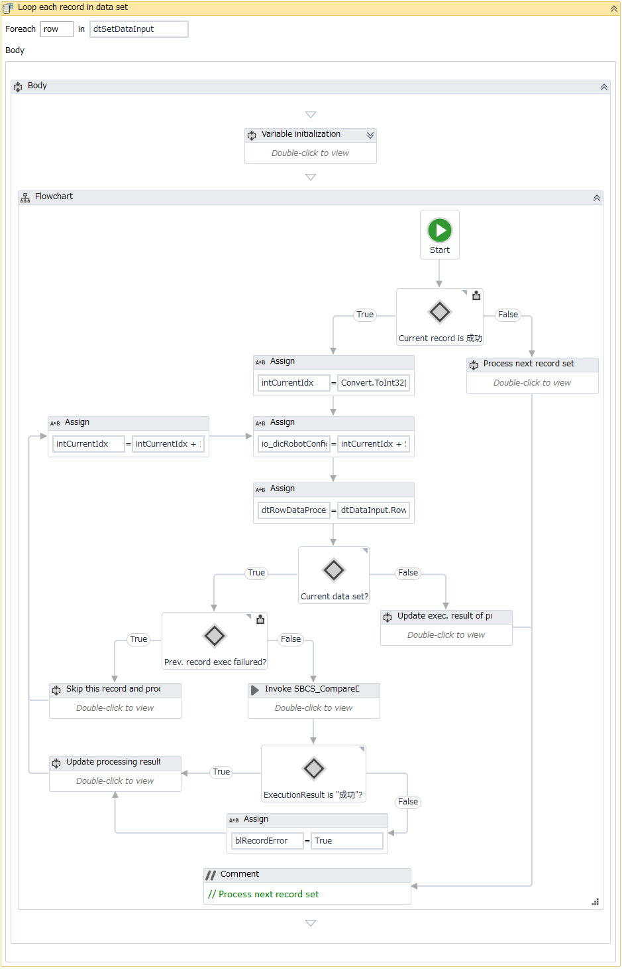
 |  |  |  |  |  |  |  |  |  |  |  | 3-Cデータセットにある各レコード毎に対して下記の処理を繰り返す。

 |  |  |  |  |  |  |  |  |  |  |  |  | １．～４．処理フローは処理「3-B 仮受注エントリーの詳細データを取得する」と同様。
 |  |  |  |  |  |  |  |  |  |  |  |  |  | ※ページ５の「3-B データセットにある各レコード毎に対して下記の処理を繰り返す。」 を参照すること。
1
 |  |  |  |  |  |  |  |  |  |  |  |  | 5. 「SBCS_CompareData」ワークフローを呼び出す。
 |  |  |  |  |  |  |  |  |  |  |  |  |  | ※処理の詳細は「SBCS_CompareData」シートを参照すること。

2
 |  |  |  |  |  |  |  |  |  |  |  |  | 6. 「5」処理の返却結果を選択する。
 |  |  |  |  |  |  |  |  |  |  |  |  |  | 6.1 返却結果が「失敗」の場合
 |  |  |  |  |  |  |  |  |  |  |  |  |  |  | 現在のレコードの処理結果フラグを「blRecordError = True」とする。

3
2.1
 |  |  |  |  |  |  |  |  |  |  |  |  |  | 6.2 返却結果が「成功」の場合
 |  |  |  |  |  |  |  |  |  |  |  |  |  |  | 処理結果データテーブルに処理結果を更新する。

4
4.1
4.2

5

6.2
6

6.1

■SBCS_MainProcess・Execute Ｗチェック（続き）

 | Robot |  |  |  |  |  |  |  |  |  | Description

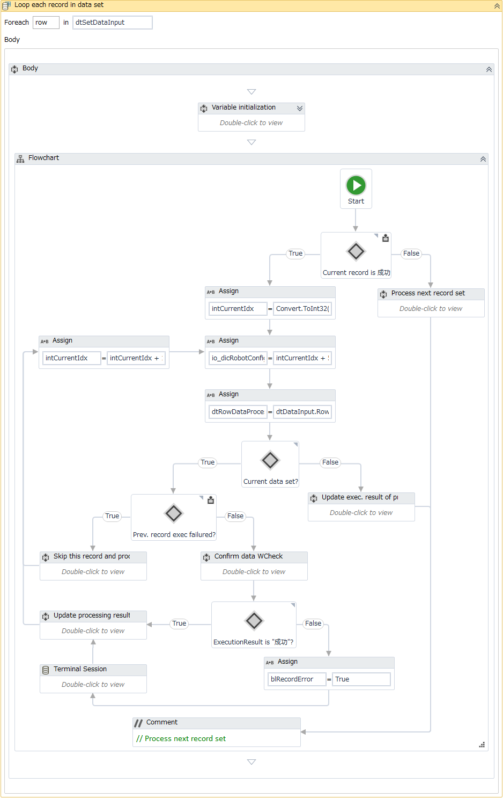
 |  |  |  |  |  |  |  |  |  |  |  | 3-Dデータセットにある各レコード毎に対して下記の処理を繰り返す。

 |  |  |  |  |  |  |  |  |  |  |  |  | １．～４．処理フローは処理「3-B 仮受注エントリーの詳細データを取得する」と同様。
 |  |  |  |  |  |  |  |  |  |  |  |  |  | ※ページ５の「3-B データセットにある各レコード毎に対して下記の処理を繰り返す。」 を参照すること。
1
1
 |  |  |  |  |  |  |  |  |  |  |  |  | 5. 'データを確認する。
 |  |  |  |  |  |  |  |  |  |  |  |  |  | 確認に成功した場合、処理ログを書き込む。
 |  |  |  |  |  |  |  |  |  |  |  |  |  |  | ・レベル： |  |  | [INFO]
 |  |  |  |  |  |  |  |  |  |  |  |  |  |  | ・メッセージID： |  |  | INFO_MSG003
 |  |  |  |  |  |  |  |  |  |  |  |  |  |  | ・引数： |  |  | 処理中のレコードに該当するExcelファイルの行のインデックス
2
2
 |  |  |  |  |  |  |  |  |  |  |  |  |  |  |  |  |  | INFO_MSG007

3
3
2.1
2.1
 |  |  |  |  |  |  |  |  |  |  |  |  |  | 確認に失敗した場合、処理ログを書き込む。
 |  |  |  |  |  |  |  |  |  |  |  |  |  |  | ・レベル： |  |  | [ERROR]
 |  |  |  |  |  |  |  |  |  |  |  |  |  |  | ・メッセージID： |  |  | INFO_MSG003
 |  |  |  |  |  |  |  |  |  |  |  |  |  |  | ・引数： |  |  | 処理中のレコードに該当するExcelファイルの行のインデックス
 |  |  |  |  |  |  |  |  |  |  |  |  |  |  |  |  |  | ERROR_MSG013

 |  |  |  |  |  |  |  |  |  |  |  |  | 6. 「5」処理の返却結果を選択する。
 |  |  |  |  |  |  |  |  |  |  |  |  |  | 6.1 返却結果が「失敗」の場合
 |  |  |  |  |  |  |  |  |  |  |  |  |  |  | 現在のレコードの処理結果フラグを「blRecordError = True」とする。

4
 |  |  |  |  |  |  |  |  |  |  |  |  |  | 6.2 返却結果が「成功」の場合
 |  |  |  |  |  |  |  |  |  |  |  |  |  |  | 処理結果データテーブルに処理結果を更新する。
4
4.1
4.1
4.2
4.2

5
5

6.2
6.2
6
6

6.1
6.1

Create Wチェック依頼一覧
Create Wチェック依頼一覧 |  |  |  |  | システム | - | 作成日 | 2018-07-09 | 作成者 |  |  | ThongNQ
 |  |  |  |  | フェーズ | - | 更新日 | 2018-10-22 | 更新者 |  |  | TheDTV
機能ID |  |  | 機能名 | Ｗチェック処理

■SBCS_MainProcess・Create Wチェック依頼一覧

 | 処理概要
 |  | 1. 指定された条件を満たす処理結果データテーブルのレコード全件を取得する。
 |  | 2. Wチェック依頼一覧ファイルに1.の処理結果を出力する。

 | Argument:
 |  | なし。

 | エラーハンドリング
 |  | なし。

■SBCS_MainProcess・Create Wチェック依頼一覧（続き）

 | ロボット |  |  |  |  |  |  |  |  | 説明

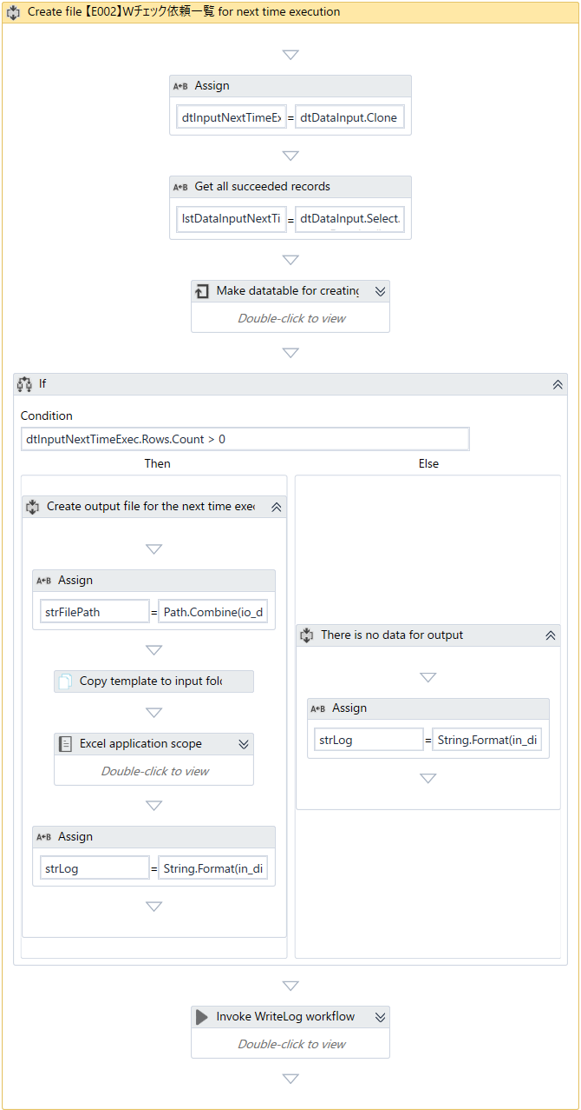
 |  |  |  |  |  |  |  |  |  |  | 1. | 出力情報保存データテーブルを初期化する。
1
 |  |  |  |  |  |  |  |  |  |  | 2. | 処理結果データテーブルにあって以下の条件を満たすレコード全件を取得する。
 |  |  |  |  |  |  |  |  |  |  |  | ・発注番号が有り、各レコードのE/U 発注番号が同じのこと。（※１）
 |  |  |  |  |  |  |  |  |  |  |  | ・（※１）での任意のレコードの処理結果が対象外になること。
2
 |  |  |  |  |  |  |  |  |  |  | 3. | 「２．」処理の結果を出力情報保存データテーブルにセットする。

3
 |  |  |  |  |  |  |  |  |  |  | 4. | 「Wチェック依頼一覧」ファイルに出力情報を書き込む。
 |  |  |  |  |  |  |  |  |  |  |  | ４．１．出力用のデータがある場合
 |  |  |  |  |  |  |  |  |  |  |  |  | ・入／出力テンプレートファイルを「Output(Wチェック)」フォルダにコピーする。
 |  |  |  |  |  |  |  |  |  |  |  |  |  | ※ファイル名： 「Input(Wチェック)」フォルダの初期入力ファイル名と同じ。
4
 |  |  |  |  |  |  |  |  |  |  |  |  | ・出力情報保存データテーブルからコピーしたテンプレートファイルに処理結果を書き込む。
 |  |  |  |  |  |  |  |  |  |  |  |  | ・処理結果ログを書き込む。
 |  |  |  |  |  |  |  |  |  |  |  |  |  | ・レベル： | [INFO]
 |  |  |  |  |  |  |  |  |  |  |  |  |  | ・メッセージID： | INFO_MSG008
 |  |  |  |  |  |  |  |  |  |  |  |  |  | ・引数： | INFO_MSG012
4.1
 |  |  |  |  |  |  |  |  |  |  |  |  |  |  | コピーしたファイルのパス

 |  |  |  |  |  |  |  |  |  |  |  | ４．１．出力用のデータがない場合
 |  |  |  |  |  |  |  |  |  |  |  |  | ・処理結果ログを書き込む。
 |  |  |  |  |  |  |  |  |  |  |  |  |  | ・レベル： | [INFO]
4.2
 |  |  |  |  |  |  |  |  |  |  |  |  |  | ・メッセージID： | INFO_MSG009
 |  |  |  |  |  |  |  |  |  |  |  |  |  | ・引数： | INFO_MSG012

Create Wチェック成功一覧
Create Wチェック成功一覧 |  |  |  |  |  | システム | - | 作成日 | 2018-07-09 | 作成者 |  |  | ThongNQ
 |  |  |  |  |  | フェーズ | - | 更新日 | 2018-10-22 | 更新者 |  |  | TheDTV
機能ID |  |  |  | 機能名 | Ｗチェック処理

■SBCS_MainProcess・Create Wチェック成功一覧

 | 処理概要
 |  | 1. 処理結果データテーブルにある処理結果が成功の全てのレコードを取得する。
 |  | 2. Wチェック成功一覧ファイルに「1.」の処理結果を出力する。
 |  |  | 2.1 Wチェック成功一覧ファイルが既存している場合、既存のファイルに内容をappendする。
 |  |  | 2.2 Wチェック成功一覧が存在しない場合、ファイルを作成して、作成したファイルに内容を書き込む。

 | Argument:
 |  | なし。

 | エラーハンドリング
 |  | なし。

■SBCS_MainProcess・Create Wチェック成功一覧（続き）

 | ロボット |  |  |  |  |  |  |  |  |  | 説明

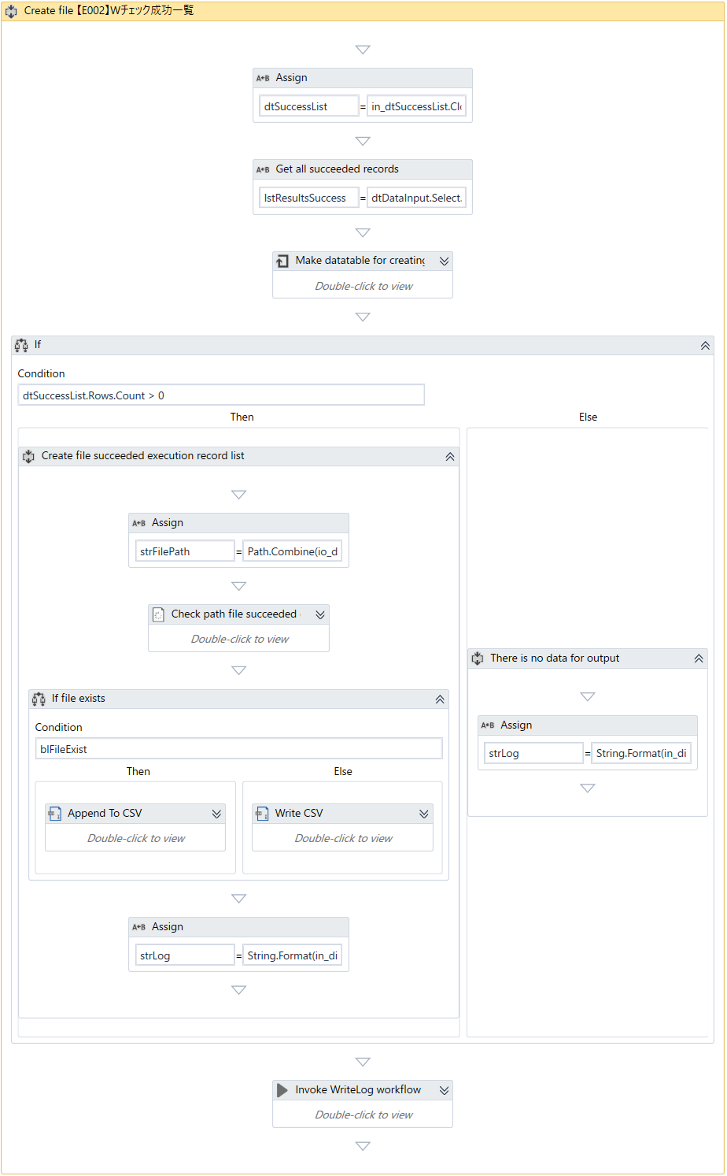
 |  |  |  |  |  |  |  |  |  |  |  | 1. | 出力情報保存データテーブルを初期化する。
1
 |  |  |  |  |  |  |  |  |  |  |  | 2. | 処理結果データテーブルにある処理結果が成功の全てのレコードを取得する。

 |  |  |  |  |  |  |  |  |  |  |  | 3. | 「２．」処理の結果を出力情報保存データテーブルにセットする。
2
3
 |  |  |  |  |  |  |  |  |  |  |  | 4. | 「Wチェック成功一覧」ファイルに出力情報を書き込む。
 |  |  |  |  |  |  |  |  |  |  |  |  | ４．１．出力用のデータがある場合
 |  |  |  |  |  |  |  |  |  |  |  |  |  | ・概要結果フォルダにWチェック成功一覧ファイルが存在しているかどうかチェックする。
 |  |  |  |  |  |  |  |  |  |  |  |  |  |  | ※ファイル名：【E002】Wチェック成功一覧.csv
4
 |  |  |  |  |  |  |  |  |  |  |  |  |  |  | ファイルが既存している場合、既存のファイルに内容をappendする。
 |  |  |  |  |  |  |  |  |  |  |  |  |  |  | 存在しない場合、ファイルを作成して、作成したファイルに内容を書き込む。
 |  |  |  |  |  |  |  |  |  |  |  |  |  | ・処理結果ログを書き込む。
 |  |  |  |  |  |  |  |  |  |  |  |  |  |  | ・レベル： | [INFO]
4.1
 |  |  |  |  |  |  |  |  |  |  |  |  |  |  | ・メッセージID： | INFO_MSG010
 |  |  |  |  |  |  |  |  |  |  |  |  |  |  | ・引数： | Wチェック成功一覧ファイルのパス

 |  |  |  |  |  |  |  |  |  |  |  |  | ４．１．出力用のデータがない場合
 |  |  |  |  |  |  |  |  |  |  |  |  |  | ・処理結果ログを書き込む。
 |  |  |  |  |  |  |  |  |  |  |  |  |  |  | ・レベル： | [INFO]
 |  |  |  |  |  |  |  |  |  |  |  |  |  |  | ・メッセージID： | INFO_MSG011
 |  |  |  |  |  |  |  |  |  |  |  |  |  |  | ・引数： | INFO_MSG013
4.2

Create 電子納品エビデンス依頼一覧
Create 電子納品エビデンス依頼一覧 |  |  |  |  |  | システム | - | 作成日 | 2018-07-09 | 作成者 |  |  | ThongNQ
 |  |  |  |  |  | フェーズ | - | 更新日 | 2018-10-22 | 更新者 |  |  | TheDTV
機能ID |  |  |  | 機能名 | Ｗチェック処理

■SBCS_MainProcess・Create 電子納品エビデンス依頼一覧

 | 処理概要
 |  | 1. 処理結果データテーブルにある処理結果が成功の全てのレコードを取得する。
 |  | 2. Wチェック成功一覧ファイルに「1.」の処理結果を出力する。
 |  |  | 2.1 Wチェック成功一覧ファイルが既存している場合、既存のファイルに内容をappendする。
 |  |  | 2.2 Wチェック成功一覧が存在しない場合、ファイルを作成して、作成したファイルに内容を書き込む。

 | Argument:
 |  | なし。

 | エラーハンドリング
 |  | なし。

■SBCS_MainProcess・Create 電子納品エビデンス依頼一覧(tiếp theo)

 | ロボット |  |  |  |  |  |  |  |  |  | 説明

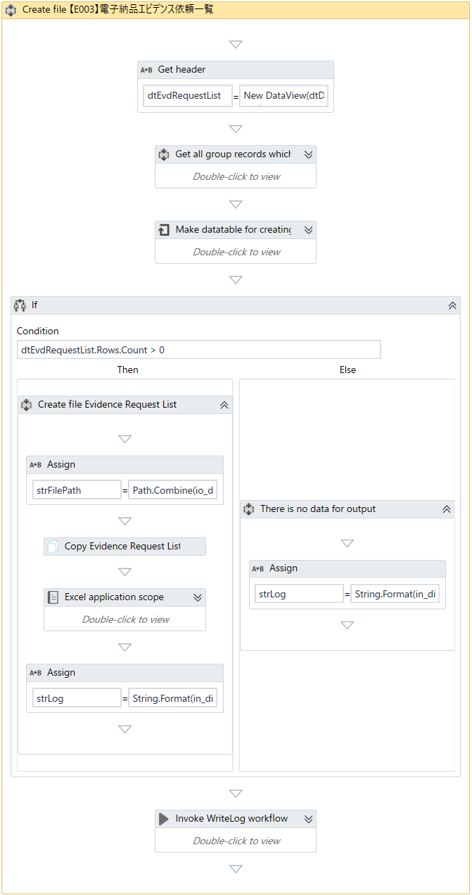
 |  |  |  |  |  |  |  |  |  |  |  | 1. | 出力情報保存データテーブルを初期化する。
1
 |  |  |  |  |  |  |  |  |  |  |  | 2. | 処理結果データテーブルにあって以下の条件を満たすレコード全件を取得する。
 |  |  |  |  |  |  |  |  |  |  |  |  | ・発注番号が有り、各レコードのE/U 発注番号が同じのこと。（※１）
 |  |  |  |  |  |  |  |  |  |  |  |  | ・（※１）でのレコード全件の処理結果が成功になること。
2
 |  |  |  |  |  |  |  |  |  |  |  | 3. | 「２．」処理の結果を出力情報保存データテーブルにセットする。

3
 |  |  |  |  |  |  |  |  |  |  |  | 4. | 出力情報を「電子納品エビデンス依頼一覧」ファイルに書き込む。
 |  |  |  |  |  |  |  |  |  |  |  |  | ４．１．出力用のデータがある場合
 |  |  |  |  |  |  |  |  |  |  |  |  |  | ・「電子納品エビデンス依頼一覧」テンプレートファイルを
 |  |  |  |  |  |  |  |  |  |  |  |  |  |  | 「Input(電子納品エビデンス)」フォルダにコピーする。
4
 |  |  |  |  |  |  |  |  |  |  |  |  |  |  | ※ファイル名：【E003】[電子納品エビデンス依頼一覧]_[Timestamp].xlsx
 |  |  |  |  |  |  |  |  |  |  |  |  |  | ・出力情報保存データテーブルからコピーしたテンプレートファイルに処理結果を書き込む。
 |  |  |  |  |  |  |  |  |  |  |  |  |  | ・処理結果ログを書き込む。
 |  |  |  |  |  |  |  |  |  |  |  |  |  |  | ・レベル： | [INFO]
 |  |  |  |  |  |  |  |  |  |  |  |  |  |  | ・メッセージID： | INFO_MSG008
4.1
 |  |  |  |  |  |  |  |  |  |  |  |  |  |  | ・引数： | INFO_MSG014

4.2
 |  |  |  |  |  |  |  |  |  |  |  |  | ４．１．出力用のデータがない場合
 |  |  |  |  |  |  |  |  |  |  |  |  |  | ・処理結果ログを書き込む。
 |  |  |  |  |  |  |  |  |  |  |  |  |  |  | ・レベル： | [INFO]
 |  |  |  |  |  |  |  |  |  |  |  |  |  |  | ・メッセージID： | INFO_MSG009
 |  |  |  |  |  |  |  |  |  |  |  |  |  |  | ・引数： | INFO_MSG014

SBCS_LoginTerminal
SBCS_LoginTerminal |  |  |  |  |  |  |  |  |  | システム | - | 作成日 | 2018-07-09 | 作成者 |  |  | ThongNQ
 |  |  |  |  |  |  |  |  |  | フェーズ | - | 更新日 | 2018-10-22 | 更新者 |  |  | TheDTV
機能ID |  |  |  |  | 機能名 |  | Ｗチェック処理

■SBCS_LoginTerminal

 | 処理概要
 |  | １．AS端末にログインする。
 |  | ２．接続端末値を出力引数にセットする。

 | Argument:

 |  | No | Argument Name |  |  |  |  | Direction | Argument Type |  | Default Value
 |  | 1 | in_dicRobotConfig |  |  |  |  | In | Dictionary<String, Object> |  | -
 |  | 2 | in_dicMessage |  |  |  |  | In | Dictionary<String, Object> |  | -
 |  | 3 | io_objTerminalConnection |  |  |  |  | In/Out | TerminalConnection |  | -

 | エラーハンドリング
 |  | １．端末をオープンする時に例外が起こる場合
 |  |  | 処理ログを書き込む。
 |  |  |  | ・レベル： |  | [ERROR]
 |  |  |  | ・メッセージID： |  | COMMON_ERROR_MSG007
 |  |  |  | ・引数： |  | COMMON_INFO_MSG007
 |  |  |  |  |  | 「Exception」オブジェクトの値

 |  |  | 「KillAllProcesses」ワークフローを呼び出す。
 |  |  |  | ※処理の詳細は「Common」シートのKillAllProcessesを参照すること。

 |  |  | 例外をスローする。
 |  |  |  | ・例外種類： |  | System.Exception
 |  |  |  | ・引数： |  | 「Exception」オブジェクトの値

■SBCS_LoginTerminal（続き）

 | ロボット |  |  |  |  |  |  |  |  |  |  |  |  |  | 説明

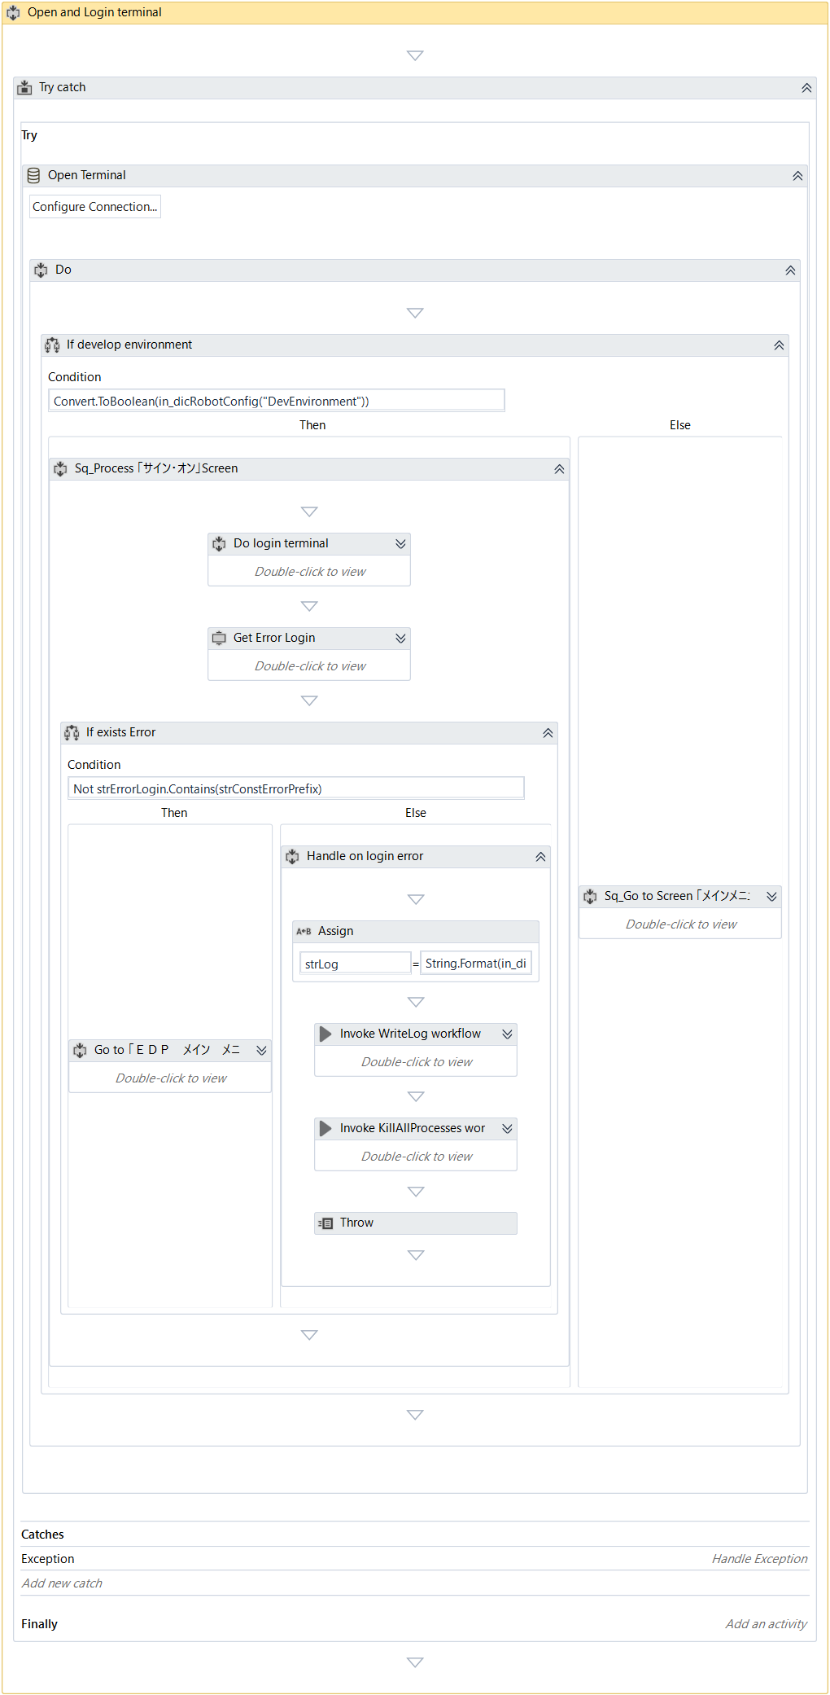
 |  |  |  |  |  |  |  |  |  |  |  |  |  |  |  | 1. | ロボットを実行する環境を判定する。
 |  |  |  |  |  |  |  |  |  |  |  |  |  |  |  |  | １．１．本番環境の場合
 |  |  |  |  |  |  |  |  |  |  |  |  |  |  |  |  |  | 「Enter」コントロールキーを2回送信する。

 |  |  |  |  |  |  |  |  |  |  |  |  |  |  |  |  | １．２．開発環境の場合
 |  |  |  |  |  |  |  |  |  |  |  |  |  |  |  |  |  | １．２．１．AS端末にログインする。
 |  |  |  |  |  |  |  |  |  |  |  |  |  |  |  |  |  | １．２．２．ログインエラーの内容を取得する。
1
 |  |  |  |  |  |  |  |  |  |  |  |  |  |  |  |  |  | １．２．３．「１．２．２．」処理の返却結果を判定する。
 |  |  |  |  |  |  |  |  |  |  |  |  |  |  |  |  |  |  | ・エラー無しの場合
 |  |  |  |  |  |  |  |  |  |  |  |  |  |  |  |  |  |  |  | 「営業用 メイン メニュー」画面へ遷移する。
1.2
1.2.1
 |  |  |  |  |  |  |  |  |  |  |  |  |  |  |  |  |  |  | ・エラー有りの場合
 |  |  |  |  |  |  |  |  |  |  |  |  |  |  |  |  |  |  |  | 処理ログを書き込む。
 |  |  |  |  |  |  |  |  |  |  |  |  |  |  |  |  |  |  |  |  | ・レベル： | [ERROR]
 |  |  |  |  |  |  |  |  |  |  |  |  |  |  |  |  |  |  |  |  | ・メッセージID： | COMMON_ERROR_MSG007
1.2.2
 |  |  |  |  |  |  |  |  |  |  |  |  |  |  |  |  |  |  |  |  | ・引数： | COMMON_INFO_MSG007
 |  |  |  |  |  |  |  |  |  |  |  |  |  |  |  |  |  |  |  |  |  | エラー内容

 |  |  |  |  |  |  |  |  |  |  |  |  |  |  |  |  |  |  |  | 「KillAllProcesses」ワークフローを呼び出す。
 |  |  |  |  |  |  |  |  |  |  |  |  |  |  |  |  |  |  |  |  | ※処理の詳細は「Common」シートのKillAllProcessesを参照すること。

1.1
 |  |  |  |  |  |  |  |  |  |  |  |  |  |  |  |  |  |  |  | 例外をスローする。
 |  |  |  |  |  |  |  |  |  |  |  |  |  |  |  |  |  |  |  |  | ・例外種類： | UiPath.Core.BusinessRuleException
 |  |  |  |  |  |  |  |  |  |  |  |  |  |  |  |  |  |  |  |  | ・引数： | ログの内容

 |  |  |  |  |  |  |  |  |  |  |  |  |  |  |  | 2. | 接続端末値を出力引数にセットする。

SBCS_Ｗチェック_SearchData
SBCS_Ｗチェック_SearchData |  |  |  |  |  |  |  | システム | - | 作成日 | 2018-07-09 | 作成者 |  |  | ThongNQ
 |  |  |  |  |  |  |  | フェーズ | - | 更新日 | 2018-10-22 | 更新者 |  |  | TheDTV
機能ID |  |  |  | 機能名 | Ｗチェック処理

■SBCS_Ｗチェック_SearchData

 | 処理概要
 |  | １．処理中のレコードの情報をチェックする。
 |  | ２．チェック結果がNG以外の場合、データを入力する。
 |  | ３．検索結果がある場合、詳細データの取得を行う。
 |  | ４．取得できた結果を出力引数にセットする。

 | Argument:

 |  | No | Argument Name |  |  | Direction | Argument Type |  | Default Value
 |  | 1 | io_dicRobotConfig |  |  | In/Out | Dictionary<String, Object> |  | -
 |  | 2 | in_dicMessage |  |  | In | Dictionary<String, Object> |  | -
 |  | 3 | in_rowDataInput |  |  | In/Out | DataRow |  | -
 |  | 4 | in_strEmployeeNumber |  |  | In |  |  | -
 |  | 5 | out_strExecutionResult |  |  | Out | String |  | -
 |  | 6 | out_strRemark |  |  | Out | String |  | -
 |  | 7 | io_dtDetailsDataWCheck |  |  | In/Out | DataTable |  | -
 |  | 8 | io_objTerminalConnection |  |  | In/Out | TerminalConnection

 | エラーハンドリング
 |  | なし。

■SBCS_Ｗチェック_SearchData（続く）

 | ロボット |  |  |  |  |  |  |  |  |  |  |  | 説明

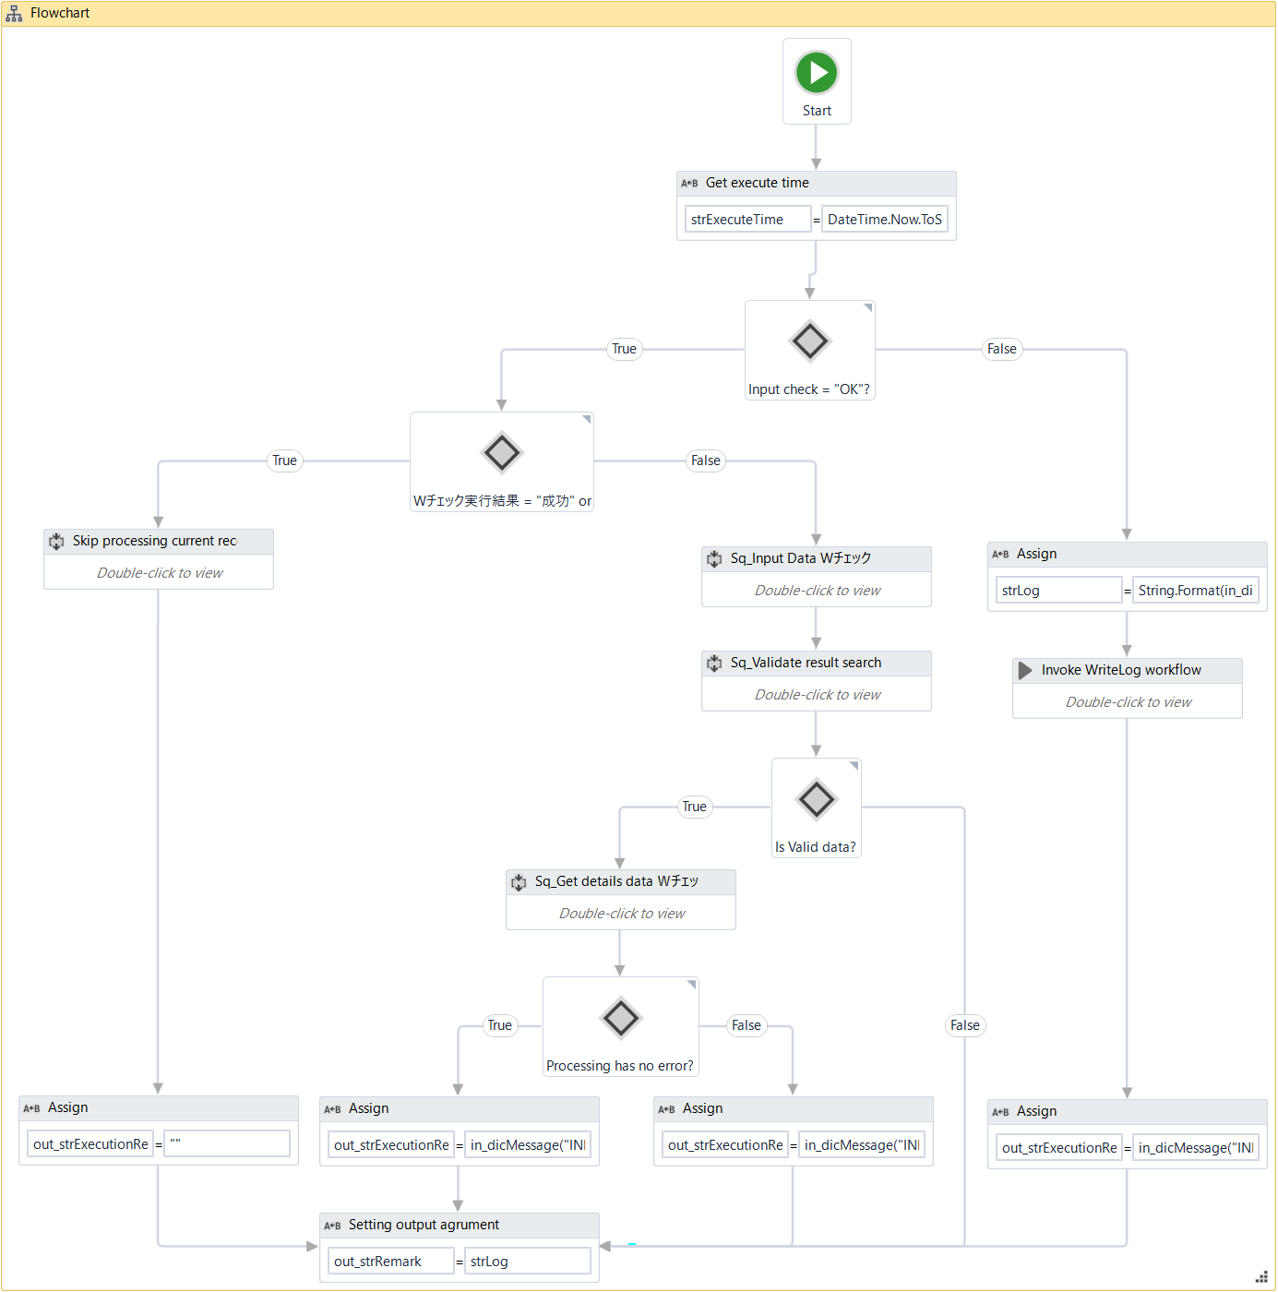
 |  |  |  |  |  |  |  |  |  |  |  |  |  | 1. | 処理中のレコードの入力チェック結果を判定する。
 |  |  |  |  |  |  |  |  |  |  |  |  |  |  | ・チェック結果が「OK」以外の場合、
 |  |  |  |  |  |  |  |  |  |  |  |  |  |  |  | 処理ログを書き込む。
 |  |  |  |  |  |  |  |  |  |  |  |  |  |  |  |  | ・レベル： |  |  |  | [ERROR]
 |  |  |  |  |  |  |  |  |  |  |  |  |  |  |  |  | ・メッセージID： |  |  |  | INFO_MSG003
 |  |  |  |  |  |  |  |  |  |  |  |  |  |  |  |  | ・引数： |  |  |  | 処理中のレコードに該当するExcelファイルの行のインデックス
 |  |  |  |  |  |  |  |  |  |  |  |  |  |  |  |  |  |  |  |  | ERROR_MSG006
 |  |  |  |  |  |  |  |  |  |  |  |  |  |  |  |  |  |  |  |  | 処理中のレコードに対応する「入力チェック」欄の内容
1
 |  |  |  |  |  |  |  |  |  |  |  |  |  |  |  | 出力引数の値に「out_strExecutionResult = "失敗"」と設定する。
2
 |  |  |  |  |  |  |  |  |  |  |  |  |  |  | ・チェック結果が 「OK」の場合
 |  |  |  |  |  |  |  |  |  |  |  |  |  |  |  | 「2.」処理を行う。
3
3.1
 |  |  |  |  |  |  |  |  |  |  |  |  |  | 2. | 処理中のレコードに対応する「Wチェック実行結果」欄の値を判定する。
 |  |  |  |  |  |  |  |  |  |  |  |  |  |  | ・チェック結果が「成功」又は「失敗」の場合
 |  |  |  |  |  |  |  |  |  |  |  |  |  |  |  | 現行のレコードの処理をスキップする。
 |  |  |  |  |  |  |  |  |  |  |  |  |  |  |  | 出力引数の値に「out_strExecutionResult = ""」と設定する。

3.2
 |  |  |  |  |  |  |  |  |  |  |  |  |  |  | ・上記以外の場合
 |  |  |  |  |  |  |  |  |  |  |  |  |  |  |  | 「3.」処理を行う。

 |  |  |  |  |  |  |  |  |  |  |  |  |  | 3. | データを検索する。
 |  |  |  |  |  |  |  |  |  |  |  |  |  |  | 3.1 下記の図の手順で検索画面にデータを入力する。

 |  |  |  |  |  |  |  |  |  |  |  |  |  |  |  | 検索画面上の2行目の全てのテキストを取得する。
 |  |  |  |  |  |  |  |  |  |  |  |  |  |  |  | 「Send ControlKey」activity及びEnterキーを使用して検索結果画面に遷移する。

 |  |  |  |  |  |  |  |  |  |  |  |  |  |  | 3.2 検索結果のバリデートを行う。
 |  |  |  |  |  |  |  |  |  |  |  |  |  |  |  | ※次のページの内容を参照すること。

■SBCS_Ｗチェック_SearchData（続く）

 | ロボット |  |  |  |  |  |  |  |  |  |  |  | 説明

 |  |  |  |  |  |  |  |  |  |  |  |  |  |  | 3.2 検索結果のバリデートを行う。
 |  |  |  |  |  |  |  |  |  |  |  |  |  |  |  | 3.2.1 検索結果画面に遷移しない場合
 |  |  |  |  |  |  |  |  |  |  |  |  |  |  |  |  | 処理ログを書き込む。
 |  |  |  |  |  |  |  |  |  |  |  |  |  |  |  |  |  | ・レベル： |  |  |  | [ERROR]
 |  |  |  |  |  |  |  |  |  |  |  |  |  |  |  |  |  | ・メッセージID： |  |  |  | INFO_MSG003
 |  |  |  |  |  |  |  |  |  |  |  |  |  |  |  |  |  | ・引数： |  |  |  | 処理中のレコードに該当するExcelファイルの行のインデックス
 |  |  |  |  |  |  |  |  |  |  |  |  |  |  |  |  |  |  |  |  |  | ERROR_MSG011
 |  |  |  |  |  |  |  |  |  |  |  |  |  |  |  |  |  |  |  |  |  | 「Ｗチェック入力」のデフォルト値

 |  |  |  |  |  |  |  |  |  |  |  |  |  |  |  |  | 出力引数の値に「out_strExecutionResult = "失敗"」と設定する。

3
 |  |  |  |  |  |  |  |  |  |  |  |  |  |  |  | 3.2.2 検索結果がない場合
 |  |  |  |  |  |  |  |  |  |  |  |  |  |  |  |  | 処理ログを書き込む。
 |  |  |  |  |  |  |  |  |  |  |  |  |  |  |  |  |  | ・レベル： |  |  |  | [ERROR]
 |  |  |  |  |  |  |  |  |  |  |  |  |  |  |  |  |  | ・メッセージID： |  |  |  | INFO_MSG003
 |  |  |  |  |  |  |  |  |  |  |  |  |  |  |  |  |  | ・引数： |  |  |  | 処理中のレコードに該当するExcelファイルの行のインデックス
3.1
 |  |  |  |  |  |  |  |  |  |  |  |  |  |  |  |  |  |  |  |  |  | ERROR_MSG011
 |  |  |  |  |  |  |  |  |  |  |  |  |  |  |  |  |  |  |  |  |  | 「Ｗチェック入力」のデフォルト値

 |  |  |  |  |  |  |  |  |  |  |  |  |  |  |  |  | 「Send ControlKey」activity及び「F12」キーを使用して入力画面に戻る。
 |  |  |  |  |  |  |  |  |  |  |  |  |  |  |  |  | 出力引数の値に「out_strExecutionResult = "失敗"」と設定する。

 |  |  |  |  |  |  |  |  |  |  |  |  |  |  |  | 3.2.3 検索結果画面で1件以上ある場合
 |  |  |  |  |  |  |  |  |  |  |  |  |  |  |  |  | 処理ログを書き込む。
 |  |  |  |  |  |  |  |  |  |  |  |  |  |  |  |  |  | ・レベル： |  |  |  | [ERROR]
 |  |  |  |  |  |  |  |  |  |  |  |  |  |  |  |  |  | ・メッセージID： |  |  |  | INFO_MSG003
 |  |  |  |  |  |  |  |  |  |  |  |  |  |  |  |  |  | ・引数： |  |  |  | 処理中のレコードに該当するExcelファイルの行のインデックス
 |  |  |  |  |  |  |  |  |  |  |  |  |  |  |  |  |  |  |  |  |  | ERROR_MSG007
 |  |  |  |  |  |  |  |  |  |  |  |  |  |  |  |  |  |  |  |  |  | ERROR_MSG008

 |  |  |  |  |  |  |  |  |  |  |  |  |  |  |  |  | 「Send ControlKey」activity及び「F12」キーを使用して入力画面に戻る。
 |  |  |  |  |  |  |  |  |  |  |  |  |  |  |  |  | 出力引数の値に「out_strExecutionResult = "失敗"」と設定する。

■SBCS_Ｗチェック_SearchData（続く）

 | ロボット |  |  |  |  |  |  |  |  |  |  |  | 説明

 |  |  |  |  |  |  |  |  |  |  |  |  |  |  |  | 3.2.4 上記以外の場合
 |  |  |  |  |  |  |  |  |  |  |  |  |  |  |  |  | 「1」固定値を入力する。
 |  |  |  |  |  |  |  |  |  |  |  |  |  |  |  |  | 「Send ControlKey」activity及びEnterキーを使用して明細画面に遷移する。
 |  |  |  |  |  |  |  |  |  |  |  |  |  |  |  |  | 画面上の「注残数」項目と「予定数」項目の値を取得する。
 |  |  |  |  |  |  |  |  |  |  |  |  |  |  |  |  | 取得された「注残数」項目と「予定数」項目の値を判定する。
 |  |  |  |  |  |  |  |  |  |  |  |  |  |  |  |  |  | ・「注残数 = 0 且つ予定数≧1」の場合
 |  |  |  |  |  |  |  |  |  |  |  |  |  |  |  |  |  |  | 処理を続行する。

 |  |  |  |  |  |  |  |  |  |  |  |  |  |  |  |  |  | ・上記以外の場合
 |  |  |  |  |  |  |  |  |  |  |  |  |  |  |  |  |  |  | 処理ログを書き込む。
 |  |  |  |  |  |  |  |  |  |  |  |  |  |  |  |  |  |  |  | ・レベル： |  |  | [ERROR]
 |  |  |  |  |  |  |  |  |  |  |  |  |  |  |  |  |  |  |  | ・メッセージID： |  |  | INFO_MSG003
 |  |  |  |  |  |  |  |  |  |  |  |  |  |  |  |  |  |  |  | ・引数： |  |  | 処理中のレコードに該当するExcelファイルの行のインデックス
3
 |  |  |  |  |  |  |  |  |  |  |  |  |  |  |  |  |  |  |  |  |  |  | ERROR_MSG010
 |  |  |  |  |  |  |  |  |  |  |  |  |  |  |  |  |  |  |  |  |  |  | 「注残数」項目の値
 |  |  |  |  |  |  |  |  |  |  |  |  |  |  |  |  |  |  |  |  |  |  | 「予定数」項目の値

 |  |  |  |  |  |  |  |  |  |  |  |  |  |  |  |  |  |  | 「Send ControlKey」activity及び「F12」キーを使用して入力画面に戻る。
 |  |  |  |  |  |  |  |  |  |  |  |  |  |  |  |  |  |  | 出力引数の値に「out_strExecutionResult = "対象外"」と設定する。
3.2
 |  |  |  |  |  |  |  |  |  |  |  |  |  |  | 3.3 検索結果の明細データを取得する。
 |  |  |  |  |  |  |  |  |  |  |  |  |  |  |  | SBCS_Ｗチェック_GetDetailsDataワークフローを呼び出す。
 |  |  |  |  |  |  |  |  |  |  |  |  |  |  |  |  | ※処理の詳細は「SBCS_Ｗチェック_GetDetailsData」シートを参照すること。

3.3
 |  |  |  |  |  |  |  |  |  |  |  |  |  |  | 3.4 「3.3」処理の返却結果を判定する。
 |  |  |  |  |  |  |  |  |  |  |  |  |  |  |  | ・エラーが発生しない場合
 |  |  |  |  |  |  |  |  |  |  |  |  |  |  |  |  | 出力引数の値に「out_strExecutionResult = "成功"」と設定する。

3.4
 |  |  |  |  |  |  |  |  |  |  |  |  |  |  |  | ・上記以外の場合
 |  |  |  |  |  |  |  |  |  |  |  |  |  |  |  |  | 出力引数の値に「out_strExecutionResult = "失敗"」と設定する。

 |  |  |  |  |  |  |  |  |  |  |  |  |  | 4. | 出力引数の値に「out_strRemark = 上記の処理のログ内容」と設定する。

4

SBCS_Ｗチェック_GetDetailsData
SBCS_Ｗチェック_GetDetailsData |  |  |  |  |  |  |  | システム | - | 作成日 | 2018-07-09 | 作成者 |  |  | ThongNQ
 |  |  |  |  |  |  |  | フェーズ | - | 更新日 | 2018-10-22 | 更新者 |  |  | TheDTV
機能ID |  |  |  | 機能名 | Ｗチェック処理

■SBCS_Ｗチェック_GetDetailsData

 | 処理概要
 |  | 1. 詳細画面の明細データ情報を取得する。
 |  | 2. 送り先情報照会画面の明細データ情報を取得する。
 |  | 3. 取得された結果を出力引数にセットする。

 | Argument:

 |  | No | Argument Name |  |  | Direction | Argument Type |  | Default Value
 |  | 1 | in_dicRobotConfig |  |  | In | Dictionary<String, Object> |  | -
 |  | 2 | in_dicMessage |  |  | In | Dictionary<String, Object> |  | -
 |  | 3 | out_strRemark |  |  | Out | String |  | -
 |  | 4 | io_dtDetailsDataWCheck io_rowDatainput |  |  | In/Out | DataTable DataRow |  | -
 |  | 5 | io_objTerminalConnection |  |  | In/Out | TerminalConnection

 | エラーハンドリング
 |  | なし。

■SBCS_Ｗチェック_GetDetailsData（続き）

 | ロボット |  |  |  |  |  |  |  |  |  |  |  | 説明

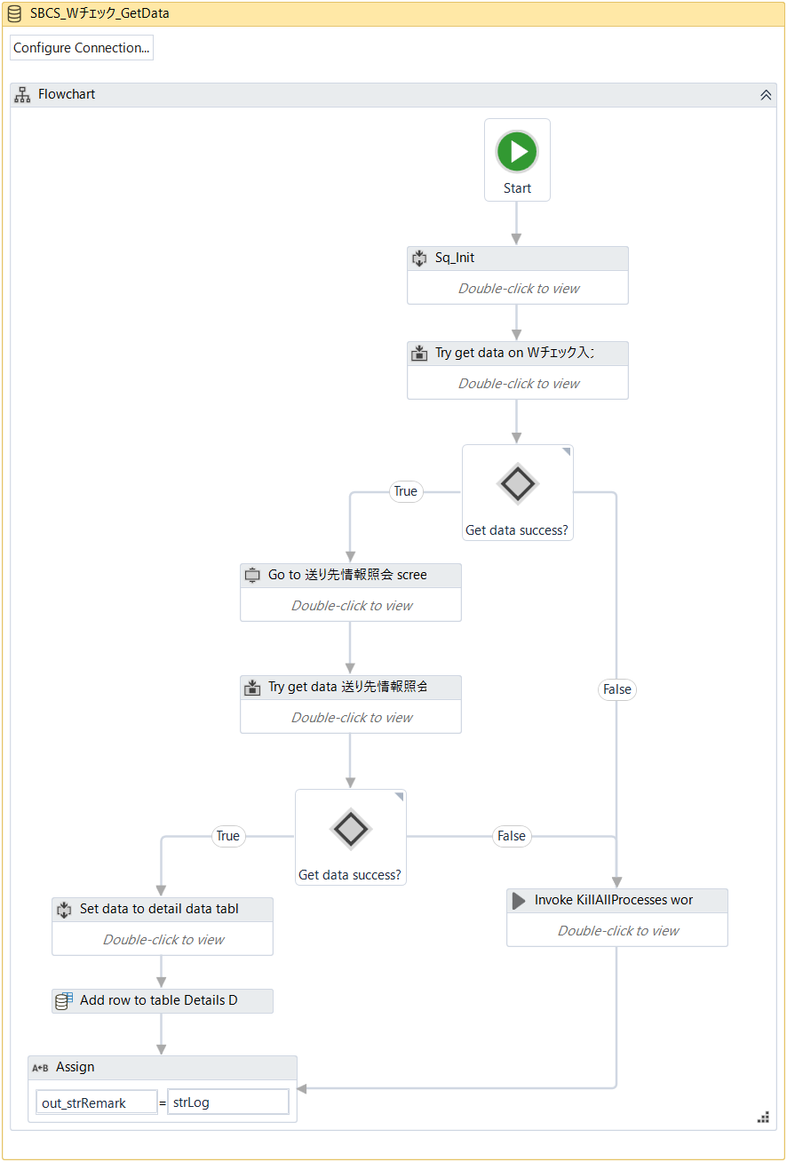
 |  |  |  |  |  |  |  |  |  |  |  |  |  | 1. | ローカル変数を初期化する。

 |  |  |  |  |  |  |  |  |  |  |  |  |  | 2. | 明細画面のデータを取得する。
 |  |  |  |  |  |  |  |  |  |  |  |  |  |  | ・例外が起こらない場合
 |  |  |  |  |  |  |  |  |  |  |  |  |  |  |  | 処理を続行する。
 |  |  |  |  |  |  |  |  |  |  |  |  |  |  | ・例外が起こる場合
 |  |  |  |  |  |  |  |  |  |  |  |  |  |  |  | 例外種類： |  |  |  | System.Exception
 |  |  |  |  |  |  |  |  |  |  |  |  |  |  |  | 処理ログを書き込む。
1
 |  |  |  |  |  |  |  |  |  |  |  |  |  |  |  |  | ・レベル： |  |  |  | [ERROR]
 |  |  |  |  |  |  |  |  |  |  |  |  |  |  |  |  | ・メッセージID： |  |  |  | INFO_MSG003
 |  |  |  |  |  |  |  |  |  |  |  |  |  |  |  |  | ・引数： |  |  |  | 処理中のレコードに該当するExcelファイルの行のインデックス
2
 |  |  |  |  |  |  |  |  |  |  |  |  |  |  |  |  |  |  |  |  | ERROR_MSG012
 |  |  |  |  |  |  |  |  |  |  |  |  |  |  |  |  |  |  |  |  | 「Ｗチェック入力」のデフォルト値
 |  |  |  |  |  |  |  |  |  |  |  |  |  |  |  |  |  |  |  |  | 「Exception」オブジェクトの値

3
 |  |  |  |  |  |  |  |  |  |  |  |  |  | 3. | 「2.」処理の結果を判定する。
 |  |  |  |  |  |  |  |  |  |  |  |  |  |  | ・例外が起こらない場合

 |  |  |  |  |  |  |  |  |  |  |  |  |  |  |  | 3.2 明細画面のデータを取得する。
 |  |  |  |  |  |  |  |  |  |  |  |  |  |  |  |  | ・例外が起こらない場合
 |  |  |  |  |  |  |  |  |  |  |  |  |  |  |  |  |  | 処理を続行する。
3.1
 |  |  |  |  |  |  |  |  |  |  |  |  |  |  |  |  | ・例外が起こる場合
 |  |  |  |  |  |  |  |  |  |  |  |  |  |  |  |  |  | 例外種類： |  |  |  | System.Exception
 |  |  |  |  |  |  |  |  |  |  |  |  |  |  |  |  |  | 処理ログを書き込む。
 |  |  |  |  |  |  |  |  |  |  |  |  |  |  |  |  |  |  | ・レベル： |  |  |  | [ERROR]
3.2
 |  |  |  |  |  |  |  |  |  |  |  |  |  |  |  |  |  |  | ・メッセージID： |  |  |  | INFO_MSG003
 |  |  |  |  |  |  |  |  |  |  |  |  |  |  |  |  |  |  | ・引数： |  |  |  | 処理中のレコードに該当するExcelファイルの行のインデックス
 |  |  |  |  |  |  |  |  |  |  |  |  |  |  |  |  |  |  |  |  |  |  | ERROR_MSG012
 |  |  |  |  |  |  |  |  |  |  |  |  |  |  |  |  |  |  |  |  |  |  | 「送り先情報照会」の固定値
3.3
 |  |  |  |  |  |  |  |  |  |  |  |  |  |  |  |  |  |  |  |  |  |  | 「Exception」オブジェクトの値

4
 |  |  |  |  |  |  |  |  |  |  |  |  |  |  |  | 3.3 「3.2」処理の結果を判定する。
 |  |  |  |  |  |  |  |  |  |  |  |  |  |  |  |  | ・例外が起こらない場合
 |  |  |  |  |  |  |  |  |  |  |  |  |  |  |  |  |  | 取得されたデータ情報を出力引数「io_dtDetailsDataWCheck」に設定する。

 |  |  |  |  |  |  |  |  |  |  |  |  |  |  |  |  | ・例外が起こる場合
 |  |  |  |  |  |  |  |  |  |  |  |  |  |  |  |  |  | 「4.」処理を行う。

5
 |  |  |  |  |  |  |  |  |  |  |  |  |  |  | ・例外が起こる場合
 |  |  |  |  |  |  |  |  |  |  |  |  |  |  |  | 「4.」処理を行う。

 |  |  |  |  |  |  |  |  |  |  |  |  |  | 4. | 「KillAllProcesses」ワークフローを呼び出す。
 |  |  |  |  |  |  |  |  |  |  |  |  |  |  | ※処理の詳細は「Common」シートのKillAllProcessesを参照すること。

 |  |  |  |  |  |  |  |  |  |  |  |  |  | 5. | 出力引数の値に「out_strRemark = 上記の処理のログ内容」と設定する。

SBCS_仮受注エントリー_SearchData
SBCS_仮受注エントリー_SearchData |  |  |  |  |  |  |  | システム | - | 作成日 | 2018-07-09 | 作成者 |  |  | ThongNQ
 |  |  |  |  |  |  |  | フェーズ | - | 更新日 | 2018-10-22 | 更新者 |  |  | TheDTV
機能ID |  |  |  | 機能名 | Ｗチェック処理

■SBCS_仮受注エントリー_SearchData

 | 処理概要
 |  | 1. 検索データを入力する。
 |  | 2. 検索結果のバリデートを行う。
 |  | ３．検索結果がある場合、詳細データの取得を行う。
 |  | ４．取得できた結果を出力引数にセットする。

 | Argument:

 |  | No | Argument Name |  |  | Direction | Argument Type |  | Default Value
 |  | 1 | in_dicRobotConfig |  |  | In | Dictionary<String, Object> |  | -
 |  | 2 | in_dicMessage |  |  | In | Dictionary<String, Object> |  | -
 |  | 3 | in_rowDataInput |  |  | In/Out | DataRow |  | -
 |  | 4 | in_arrDateTimeFrom |  |  | In | String[] |  | -
 |  | 5 | in_arrDateTimeTo |  |  | In | String[] |  | -
 |  | 6 | out_strExecutionResult |  |  | Out | String
 |  | 7 | out_strRemark |  |  | Out | String |  | -
 |  | 8 | io_blRecordError |  |  | In/Out | String |  | -
 |  | 9 | io_dtDetailsDataKari |  |  | In/Out | DataTable |  | -
 |  | 10 | io_objTerminalConnection |  |  | In/Out | TerminalConnection

 | エラーハンドリング
 |  | なし。

■SBCS_仮受注エントリー_SearchData（続き）

 | ロボット |  |  |  |  |  |  |  |  |  |  |  | 説明
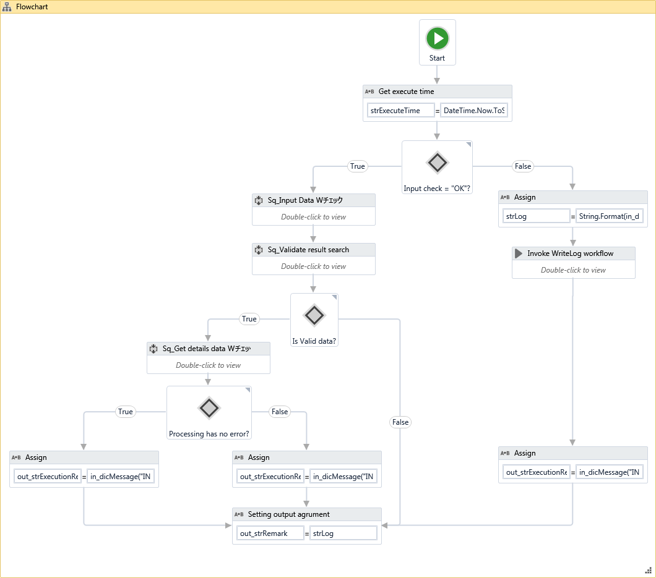
 |  |  |  |  |  |  |  |  |  |  |  |  |  | 1. | 処理中のレコードの入力チェック結果を判定する。
 |  |  |  |  |  |  |  |  |  |  |  |  |  |  | ・チェック結果が「OK」以外の場合、
 |  |  |  |  |  |  |  |  |  |  |  |  |  |  |  | 処理ログを書き込む。
 |  |  |  |  |  |  |  |  |  |  |  |  |  |  |  |  | ・レベル： |  | [ERROR]
 |  |  |  |  |  |  |  |  |  |  |  |  |  |  |  |  | ・メッセージID： |  | INFO_MSG003
 |  |  |  |  |  |  |  |  |  |  |  |  |  |  |  |  | ・引数： |  | 処理中のレコードに該当するExcelファイルの行のインデックス
 |  |  |  |  |  |  |  |  |  |  |  |  |  |  |  |  |  |  | ERROR_MSG006
 |  |  |  |  |  |  |  |  |  |  |  |  |  |  |  |  |  |  | 入力チェック
1
2
 |  |  |  |  |  |  |  |  |  |  |  |  |  |  | ・チェック結果が 「OK」の場合
 |  |  |  |  |  |  |  |  |  |  |  |  |  |  |  | 「2.」処理を行う。

 |  |  |  |  |  |  |  |  |  |  |  |  |  | 2. | データを検索する。
 |  |  |  |  |  |  |  |  |  |  |  |  |  |  |  | 下記の図の手順で検索画面にデータを入力する。
3
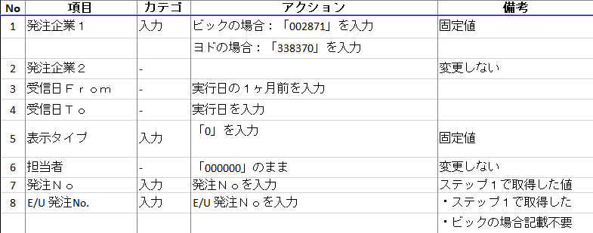

4

4.2

 |  |  |  |  |  |  |  |  |  |  |  |  |  |  |  | 「Send ControlKey」activity及びEnterキーを使用して検索結果画面に遷移する。

4.1
 |  |  |  |  |  |  |  |  |  |  |  |  |  | 3. | 検索結果のバリデートを行う。
 |  |  |  |  |  |  |  |  |  |  |  |  |  |  | 3.1 検索結果画面に遷移しない場合
 |  |  |  |  |  |  |  |  |  |  |  |  |  |  |  | 処理ログを書き込む。
 |  |  |  |  |  |  |  |  |  |  |  |  |  |  |  |  | ・レベル： |  | [ERROR]
 |  |  |  |  |  |  |  |  |  |  |  |  |  |  |  |  | ・メッセージID： |  | INFO_MSG003
 |  |  |  |  |  |  |  |  |  |  |  |  |  |  |  |  | ・引数： |  | 処理中のレコードに該当するExcelファイルの行のインデックス
 |  |  |  |  |  |  |  |  |  |  |  |  |  |  |  |  |  |  | ERROR_MSG011
 |  |  |  |  |  |  |  |  |  |  |  |  |  |  |  |  |  |  | 「仮受注データ一覧 照会」の固定値

 |  |  |  |  |  |  |  |  |  |  |  |  |  |  | 3.2 検索結果がない場合
 |  |  |  |  |  |  |  |  |  |  |  |  |  |  |  | 「Send ControlKey」activity及び「F12」キーを使用して入力画面に戻る。
 |  |  |  |  |  |  |  |  |  |  |  |  |  |  |  | 処理ログを書き込む。
 |  |  |  |  |  |  |  |  |  |  |  |  |  |  |  |  | ・レベル： |  | [ERROR]
 |  |  |  |  |  |  |  |  |  |  |  |  |  |  |  |  | ・メッセージID： |  | INFO_MSG003
 |  |  |  |  |  |  |  |  |  |  |  |  |  |  |  |  | ・引数： |  | 処理中のレコードに該当するExcelファイルの行のインデックス
 |  |  |  |  |  |  |  |  |  |  |  |  |  |  |  |  |  |  | ERROR_MSG011
 |  |  |  |  |  |  |  |  |  |  |  |  |  |  |  |  |  |  | 「仮受注データ一覧 照会」の固定値

 |  |  |  |  |  |  |  |  |  |  |  |  |  |  | 3.3 上記以外の場合
 |  |  |  |  |  |  |  |  |  |  |  |  |  |  |  | Nếu là data Yodo thì check 予定数 và tiếp tục xử lý
 |  |  |  |  |  |  |  |  |  |  |  |  |  |  |  | Ngược lại tiếp tục xử lý

■SBCS_仮受注エントリー_SearchData（続き）

 | ロボット |  |  |  |  |  |  |  |  |  |  |  | 説明

 |  |  |  |  |  |  |  |  |  |  |  |  |  | 4. | 「3.」処理の結果を判定する。
 |  |  |  |  |  |  |  |  |  |  |  |  |  |  |  | 4.1 処理結果がNGの場合
 |  |  |  |  |  |  |  |  |  |  |  |  |  |  |  |  | 出力引数の値に「out_strExecutionResult = "失敗"」と設定する。

 |  |  |  |  |  |  |  |  |  |  |  |  |  |  |  | 4.2 処理結果がOKの場合
 |  |  |  |  |  |  |  |  |  |  |  |  |  |  |  |  | SBCS_仮受注エントリー_GetDetailsDataワークフローを呼び出す。
 |  |  |  |  |  |  |  |  |  |  |  |  |  |  |  |  |  | ※処理の詳細は「SBCS_仮受注エントリー_GetDetailsData」シートを参照すること。

 |  |  |  |  |  |  |  |  |  |  |  |  |  |  |  | 4.3 「4.2」処理の返却結果を判定する。
 |  |  |  |  |  |  |  |  |  |  |  |  |  |  |  |  | ・エラーが発生しない場合
 |  |  |  |  |  |  |  |  |  |  |  |  |  |  |  |  |  | 「Send ControlKey」activity及び「F12」キーを使用して入力画面に戻る。
 |  |  |  |  |  |  |  |  |  |  |  |  |  |  |  |  |  | 出力引数の値に「out_strExecutionResult = "成功"」と設定する。

 |  |  |  |  |  |  |  |  |  |  |  |  |  |  |  |  | ・上記以外の場合
 |  |  |  |  |  |  |  |  |  |  |  |  |  |  |  |  |  | 出力引数の値に「out_strExecutionResult = "失敗"」と設定する。

 |  |  |  |  |  |  |  |  |  |  |  |  |  | 5. | 出力引数の値に「out_strRemark = 上記の処理のログ内容」と設定する。

4.3

5

SBCS_仮受注エントリー_GetDetailsData
SBCS_仮受注エントリー_GetDetailsData |  |  |  |  |  |  |  | システム | - | 作成日 | 2018-07-09 | 作成者 |  |  | ThongNQ
 |  |  |  |  |  |  |  | フェーズ | - | 更新日 | 2018-10-22 | 更新者 |  |  | TheDTV
機能ID |  |  |  | 機能名 | Ｗチェック処理

■SBCS_仮受注エントリー_GetDetailsData

 | 処理概要
 |  | 1. 詳細画面の明細データ情報を取得する。
 |  | 2. 取得された情報を出力引数にセットする。

 | Argument:

 |  | No | Argument Name |  |  | Direction | Argument Type |  | Default Value
 |  | 1 | in_dicRobotConfig |  |  | In | Dictionary<String, Object> |  | -
 |  | 2 | in_dicMessage |  |  | In | Dictionary<String, Object> |  | -
 |  | 3 | in_dtRowInput |  |  | In/Out
 |  | 4 | out_strRemark |  |  | Out | String |  | -
 |  | 5 | io_dtDetailsDataKari |  |  | In/Out | DataTable |  | -
 |  | 6 | io_objTerminalConnection |  |  | In/Out | TerminalConnection

 | エラーハンドリング
 |  | なし。

■SBCS_仮受注エントリー_GetDetailsData（続き）

 | ロボット |  |  |  |  |  |  |  |  |  |  |  | 説明

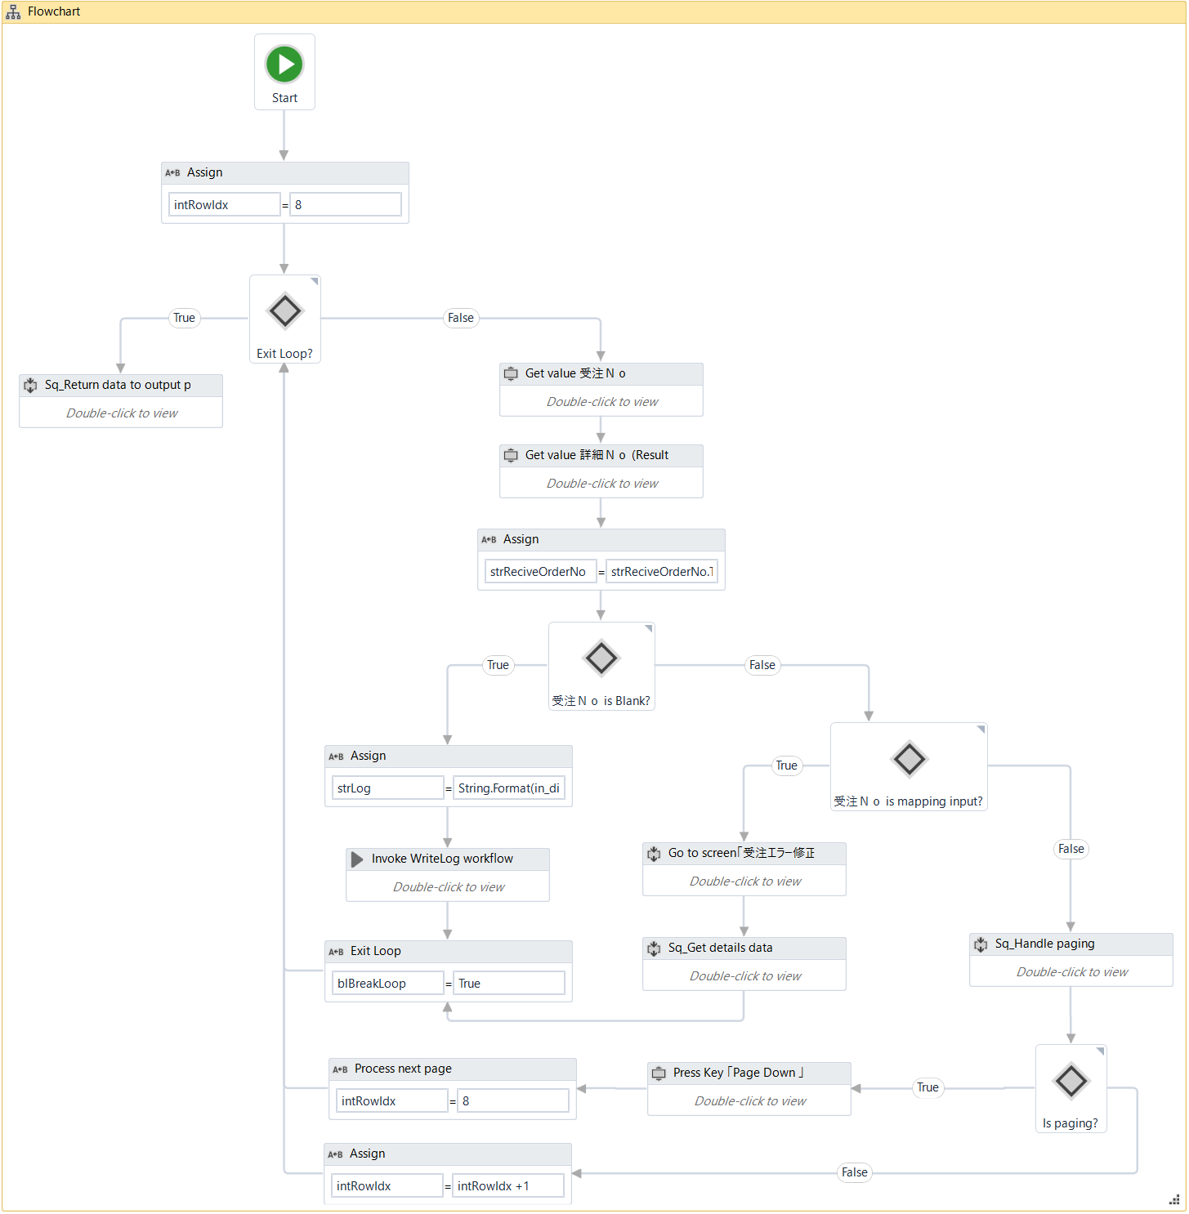
 |  |  |  |  |  |  |  |  |  |  |  |  |  | 1. | 検索結果画面上の「発注Ｎｏ」項目と「明細Ｎｏ」項目のデータを取得する。

 |  |  |  |  |  |  |  |  |  |  |  |  |  | 2. | 取得された「発注Ｎｏ」項目と「明細Ｎｏ」項目の値を判定する。
 |  |  |  |  |  |  |  |  |  |  |  |  |  |  |  | ・「発注Ｎｏ」項目の値が空白又は「明細Ｎｏ」が空白の場合
 |  |  |  |  |  |  |  |  |  |  |  |  |  |  |  |  | 処理ログを書き込む。
 |  |  |  |  |  |  |  |  |  |  |  |  |  |  |  |  |  | ・レベル： |  | [ERROR]
 |  |  |  |  |  |  |  |  |  |  |  |  |  |  |  |  |  | ・メッセージID： |  | INFO_MSG003
 |  |  |  |  |  |  |  |  |  |  |  |  |  |  |  |  |  | ・引数： |  | 処理中のレコードに該当するExcelファイルの行のインデックス
 |  |  |  |  |  |  |  |  |  |  |  |  |  |  |  |  |  |  |  | ERROR_MSG011
4
1
 |  |  |  |  |  |  |  |  |  |  |  |  |  |  |  |  |  |  |  | 「仮受注データ一覧 照会」の固定値

 |  |  |  |  |  |  |  |  |  |  |  |  |  |  |  |  | 「4.」処理へ進む。

 |  |  |  |  |  |  |  |  |  |  |  |  |  |  |  | ・上記以外の場合
 |  |  |  |  |  |  |  |  |  |  |  |  |  |  |  |  | 処理を続行する。

3
 |  |  |  |  |  |  |  |  |  |  |  |  |  | 3. | 「発注Ｎｏ」と「明細Ｎｏ」項目の値を処理中のレコードとマッピングする。
 |  |  |  |  |  |  |  |  |  |  |  |  |  |  | 3.1 「発注Ｎｏ」の値が処理中のレコードの「発注番号」欄の値と一致する且つ
 |  |  |  |  |  |  |  |  |  |  |  |  |  |  |  | 「明細Ｎｏ」の値が処理中のレコードの「明細番号」欄の値の先頭2桁と一致する場合

2
2.1
3
 |  |  |  |  |  |  |  |  |  |  |  |  |  |  |  | 受注エラー修正画面に遷移する。
 |  |  |  |  |  |  |  |  |  |  |  |  |  |  |  | 明細データを取得する。
 |  |  |  |  |  |  |  |  |  |  |  |  |  |  |  |  | ・例外が起こらない場合
 |  |  |  |  |  |  |  |  |  |  |  |  |  |  |  |  |  | 取得されたデータ情報を出力引数「io_dtDetailsDataKari」に設定する。
3.1
 |  |  |  |  |  |  |  |  |  |  |  |  |  |  |  |  |  | 「Send ControlKey」activity及び「F3」キーを使用して検索結果画面に戻る。

3.2
 |  |  |  |  |  |  |  |  |  |  |  |  |  |  |  |  | ・例外が起こる場合
 |  |  |  |  |  |  |  |  |  |  |  |  |  |  |  |  |  | 例外種類： |  | System.Exception
 |  |  |  |  |  |  |  |  |  |  |  |  |  |  |  |  |  | 処理ログを書き込む。
 |  |  |  |  |  |  |  |  |  |  |  |  |  |  |  |  |  |  | ・レベル： |  | [ERROR]
 |  |  |  |  |  |  |  |  |  |  |  |  |  |  |  |  |  |  | ・メッセージID： |  | INFO_MSG003
 |  |  |  |  |  |  |  |  |  |  |  |  |  |  |  |  |  |  | ・引数： |  | 処理中のレコードに該当するExcelファイルの行のインデックス
 |  |  |  |  |  |  |  |  |  |  |  |  |  |  |  |  |  |  |  |  | ERROR_MSG012
 |  |  |  |  |  |  |  |  |  |  |  |  |  |  |  |  |  |  |  |  | 「受注エラー修正」のデフォルト値
 |  |  |  |  |  |  |  |  |  |  |  |  |  |  |  |  |  |  |  |  | 「Exception」オブジェクトの値

 |  |  |  |  |  |  |  |  |  |  |  |  |  |  |  | 「4.」処理へ進む。

 |  |  |  |  |  |  |  |  |  |  |  |  |  |  | 3.2 上記以外の場合
 |  |  |  |  |  |  |  |  |  |  |  |  |  |  |  | 「1」以降の処理を繰り返す。
 |  |  |  |  |  |  |  |  |  |  |  |  |  |  |  | 検索結果に複数のレコードがあり、改ページされる場合、
 |  |  |  |  |  |  |  |  |  |  |  |  |  |  |  |  | 検索結果の最終のレコードへページングする。

 |  |  |  |  |  |  |  |  |  |  |  |  |  | 4. | 出力引数の値に「out_strRemark = 上記の処理のログ内容」と設定する。

SBCS_CompareData
SBCS_CompareData |  |  |  |  |  |  |  | システム | - | 作成日 | 2018-07-09 | 作成者 |  |  | ThongNQ
 |  |  |  |  |  |  |  | フェーズ | - | 更新日 | 2018-10-22 | 更新者 |  |  | TheDTV
機能ID |  |  |  | 機能名 | Ｗチェック処理

■SBCS_CompareData

 | 処理概要
 |  | 1. 「Wチェック」処理で取得された明細データを仮受注エントリー処理で取得されたものと比較する。
 |  | 2. 比較処理の結果を出力引数に設定する。

 | Argument:

 |  | No | Argument Name |  |  | Direction | Argument Type |  | Default Value
 |  | 1 | in_dicRobotConfig |  |  | In | Dictionary<String, Object> |  | -
 |  | 2 | in_dicMessage |  |  | In | Dictionary<String, Object> |  | -
 |  | 3 | in_rowDataInput |  |  | In | DataRow
 |  | 4 | in_rowDetailsDataWCheck |  |  | In | DataRow
 |  | 5 | in_rowDetailsDataKari |  |  | In | DataRow
 |  | 6 | out_strExecutionResult |  |  | Out | String |  | -
 |  | 7 | out_strRemark |  |  | Out | String |  | -

 | エラーハンドリング
 |  | なし。

■SBCS_CompareData（続き）

 | ロボット |  |  |  |  |  |  |  |  |  |  |  | 説明

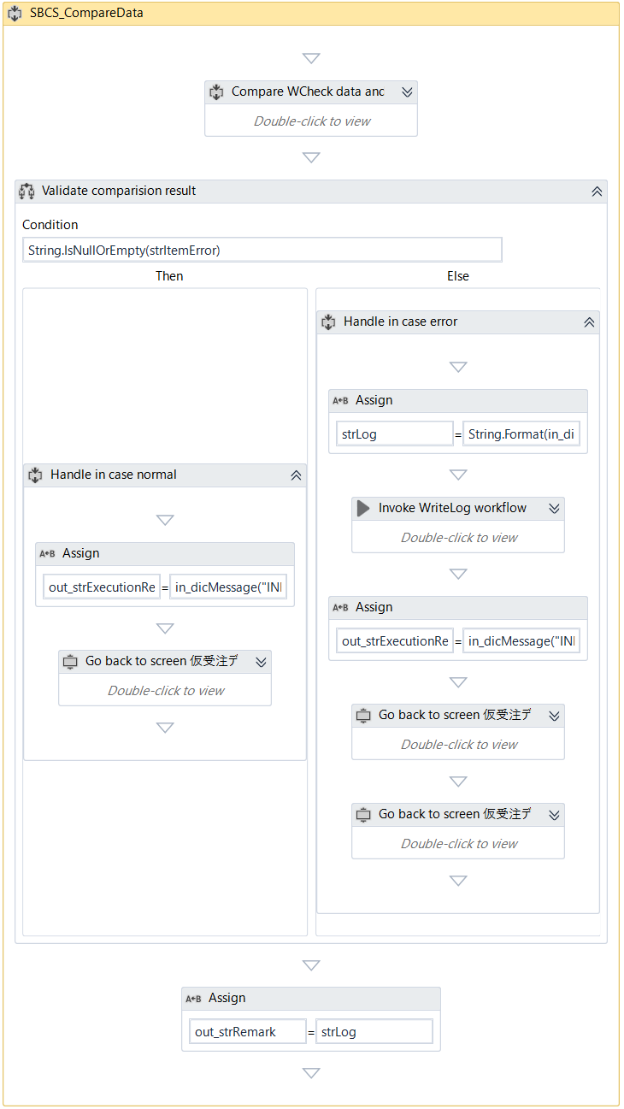
 |  |  |  |  |  |  |  |  |  |  |  |  |  | 1. | 「Wチェック」処理で取得された明細データを仮受注エントリー処理で取得されたものと比較する。
 |  |  |  |  |  |  |  |  |  |  |  |  |  |  | ※比較内容の詳細については「【参照】比較内容」シートを参照すること。
1
2
 |  |  |  |  |  |  |  |  |  |  |  |  |  | 2. | 比較時のエラー内容をチェックする。
 |  |  |  |  |  |  |  |  |  |  |  |  |  |  | 2.1 エラーがない場合
 |  |  |  |  |  |  |  |  |  |  |  |  |  |  |  | 出力引数の値に「out_strExecutionResult = "成功"」と設定する。
 |  |  |  |  |  |  |  |  |  |  |  |  |  |  |  | 「Send ControlKey」activity及び「F3」キーを使用して検索結果画面に戻る。

2.2
 |  |  |  |  |  |  |  |  |  |  |  |  |  |  | 2.1 エラーがある場合
 |  |  |  |  |  |  |  |  |  |  |  |  |  |  |  | 処理ログを書き込む。
 |  |  |  |  |  |  |  |  |  |  |  |  |  |  |  |  | ・レベル： | [ERROR]
 |  |  |  |  |  |  |  |  |  |  |  |  |  |  |  |  | ・メッセージID： | INFO_MSG003
 |  |  |  |  |  |  |  |  |  |  |  |  |  |  |  |  | ・引数： | 処理中のレコードに該当するExcelファイルの行のインデックス
 |  |  |  |  |  |  |  |  |  |  |  |  |  |  |  |  |  | ERROR_MSG007
 |  |  |  |  |  |  |  |  |  |  |  |  |  |  |  |  |  | ERROR_MSG009
 |  |  |  |  |  |  |  |  |  |  |  |  |  |  |  |  |  | 「1.」処理の返却エラー内容
2.1
 |  |  |  |  |  |  |  |  |  |  |  |  |  |  |  | 出力引数の値に「out_strExecutionResult = "失敗"」と設定する。
 |  |  |  |  |  |  |  |  |  |  |  |  |  |  |  | 「Send ControlKey」activity及び「F3」キーを使用して入力画面に戻る。

 |  |  |  |  |  |  |  |  |  |  |  |  |  | 3. | 出力引数の値に「out_strRemark = 上記の処理のログ内容」と設定する。

3

